Moms Love
с 23.06 по 08.07.2025 г. включительно
МАТРАСЫ MOM'S LOVE- КОЛЛЕКЦИЯ ДЕТСКИХ МАТРАСОВ
Информация о коллекции | https://disk.yandex.ru/d/shVKEMDBNOZjvw
Baby | Состав | Наименование МЦ | Размер |  | Розничная цена до скидки | Скидка роз. | Розничная цена | Оптовая цена
 | 1. Натуральный хлопковый чехол, стеганый на полиэфирном волокне 2. Безопасный материал Periotek® Form h ≈ 7 см max нагрузка: 60 кг расширенная гарантия: 36 месяцев жесткость: выше средней тип матраса: односторонний | Матрас 120*060 Mom's Love Baby | 120 | 60 | 5,276 | 37% | 3,324 | 2,199
 |  | Матрас 120*065 Mom's Love Baby | 120 | 65 | 7,182 | 37% | 4,525 | 2,988
 |  | Матрас 125*065 Mom's Love Baby | 125 | 65 | 7,182 | 37% | 4,525 | 2,988
 |  | Матрас 140*070 Mom's Love Baby | 140 | 70 | 8,017 | 37% | 5,051 | 3,340
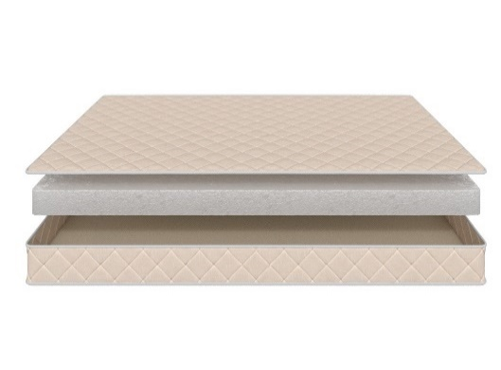
 |  | Матрас 145*060 Mom's Love Baby | 145 | 60 | 7,875 | 37% | 4,961 | 3,282
 |  | Матрас 150*060 Mom's Love Baby | 150 | 60 | 7,875 | 37% | 4,961 | 3,282
 |  | Матрас 160*070 Mom's Love Baby | 160 | 70 | 8,111 | 37% | 5,110 | 3,378
 |  | Матрас 175*075 Mom's Love Baby | 175 | 75 | 8,348 | 37% | 5,259 | 3,484
 |  | Матрас 160*080 Mom's Love Baby Матрас 180*080 Mom's Love Baby | 160 180 | 80 | 8,584 | 37% | 5,408 | 3,580
 |  | Матрас 180*090 Mom's Love Baby | 180 | 90 | 9,513 | 37% | 5,993 | 3,964
 |  | Матрас 190*080 Mom's Love Baby Матрас 195*080 Mom's Love Baby Матрас 200*080 Mom's Love Baby | 190 195 200 | 80 | 8,647 | 37% | 5,448 | 3,603
 |  | Матрас 190*090 Mom's Love Baby Матрас 195*090 Mom's Love Baby Матрас 200*090 Mom's Love Baby | 190 195 200 | 90 | 9,576 | 37% | 6,033 | 3,989
Young | Состав | Наименование МЦ | Размер |  | Розничная цена до скидки | Скидка роз. | Розничная цена | Оптовая цена
 | 1. Натуральный хлопковый чехол, стеганый на полиэфирном волокне 2. Пена AirFoam Technology 3. Войлок 4. Пружинная система Mini Pocket h-7,5 cm 5. Усиление по периметру h ≈ 13 см max нагрузка: 90 кг расширенная гарантия: 36 месяцев жесткость: средняя тип матраса: двусторонний | Матрас 120*060 Mom's Love Young | 120 | 60 | 9,072 | 37% | 5,715 | 3,677
 |  | Матрас 120*065 Mom's Love Young | 120 | 65 | 9,686 | 37% | 6,102 | 3,927
 |  | Матрас 125*065 Mom's Love Young | 125 | 65 | 9,686 | 37% | 6,102 | 3,927
 |  | Матрас 140*070 Mom's Love Young | 140 | 70 | 11,419 | 37% | 7,194 | 4,623
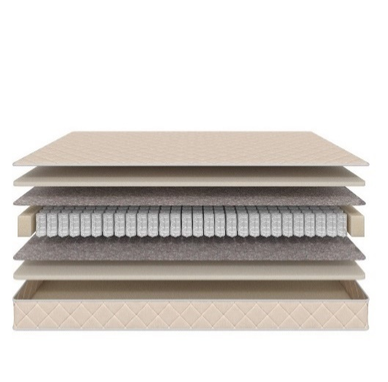
 |  | Матрас 145*060 Mom's Love Young | 145 | 60 | 10,600 | 37% | 6,678 | 4,292
 |  | Матрас 150*060 Mom's Love Young | 150 | 60 | 10,600 | 37% | 6,678 | 4,292
 |  | Матрас 160*070 Mom's Love Young | 160 | 70 | 12,301 | 37% | 7,750 | 4,982
 |  | Матрас 175*075 Mom's Love Young | 175 | 75 | 13,813 | 37% | 8,702 | 5,596
 |  | Матрас 160*080 Mom's Love Young Матрас 180*080 Mom's Love Young | 160 180 | 80 | 14,900 | 37% | 9,387 | 6,037
 |  | Матрас 180*090 Mom's Love Young | 180 | 90 | 16,632 | 37% | 10,478 | 6,738
 |  | Матрас 190*080 Mom's Love Young Матрас 195*080 Mom's Love Young Матрас 200*080 Mom's Love Young | 190 195 200 | 80 | 15,451 | 37% | 9,734 | 6,257
 |  | Матрас 190*090 Mom's Love Young Матрас 195*090 Mom's Love Young Матрас 200*090 Mom's Love Young | 190 195 200 | 90 | 17,278 | 37% | 10,885 | 6,997
Junior | Состав | Наименование МЦ | Размер |  | Розничная цена до скидки | Скидка роз. | Розничная цена | Оптовая цена
 | 1. Натуральный хлопковый чехол, стеганый на полиэфирном волокне 2. Кокосовая плита 3. Пружинная система Mini Pocket h-7,5 cm 4. Усиление по периметру h ≈ 12 см max нагрузка: 90 кг расширенная гарантия: 36 месяцев жесткость: выше средней тип матраса: двусторонний | Матрас 120*060 Mom's Love Junior | 120 | 60 | 8,253 | 37% | 5,199 | 3,342
 |  | Матрас 120*065 Mom's Love Junior | 120 | 65 | 9,340 | 37% | 5,884 | 3,786
 |  | Матрас 125*065 Mom's Love Junior | 125 | 65 | 9,340 | 37% | 5,884 | 3,786
 |  | Матрас 140*070 Mom's Love Junior | 140 | 70 | 10,285 | 37% | 6,480 | 4,168
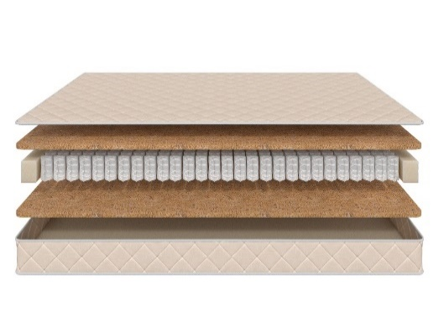
 |  | Матрас 145*060 Mom's Love Junior | 145 | 60 | 9,387 | 37% | 5,914 | 3,805
 |  | Матрас 150*060 Mom's Love Junior | 150 | 60 | 9,387 | 37% | 5,914 | 3,805
 |  | Матрас 160*070 Mom's Love Junior | 160 | 70 | 10,931 | 37% | 6,887 | 4,427
 |  | Матрас 175*075 Mom's Love Junior | 175 | 75 | 12,317 | 37% | 7,760 | 4,993
 |  | Матрас 160*080 Mom's Love Junior Матрас 180*080 Mom's Love Junior | 160 180 | 80 | 13,199 | 37% | 8,315 | 5,345
 |  | Матрас 180*090 Mom's Love Junior | 180 | 90 | 14,742 | 37% | 9,287 | 5,967
 |  | Матрас 190*080 Mom's Love Junior Матрас 195*080 Mom's Love Junior Матрас 200*080 Mom's Love Junior | 190 195 200 | 80 | 13,766 | 37% | 8,673 | 5,570
 |  | Матрас 190*090 Mom's Love Junior Матрас 195*090 Mom's Love Junior Матрас 200*090 Mom's Love Junior | 190 195 200 | 90 | 15,388 | 37% | 9,694 | 6,230
Teenager | Состав | Наименование МЦ | Размер |  | Розничная цена до скидки | Скидка роз. | Розничная цена | Оптовая цена
 | 1. Натуральный хлопковый чехол, стеганый на полиэфирном волокне 2. Кокосовая плита 3. Пружинная система Pocket h-12 cm 4. Усиление по периметру h ≈ 15 см max нагрузка: 90 кг расширенная гарантия: 36 месяцев жесткость: выше средней тип матраса: двусторонний | Матрас 120*060 Mom's Love Teenager | 120 | 60 | 9,403 | 37% | 5,924 | 3,811
 |  | Матрас 120*065 Mom's Love Teenager | 120 | 65 | 10,773 | 37% | 6,787 | 4,358
 |  | Матрас 125*065 Mom's Love Teenager | 125 | 65 | 10,773 | 37% | 6,787 | 4,358
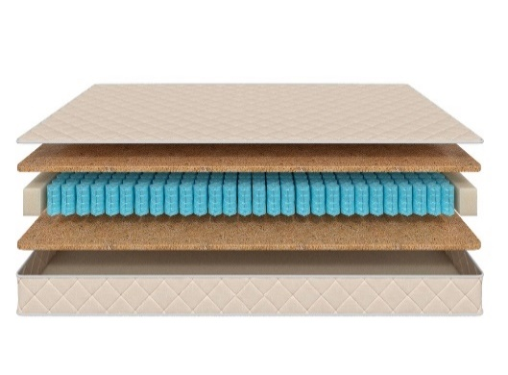
 |  | Матрас 140*070 Mom's Love Teenager | 140 | 70 | 11,891 | 37% | 7,491 | 4,815
 |  | Матрас 145*060 Mom's Love Teenager | 145 | 60 | 10,883 | 37% | 6,856 | 4,410
 |  | Матрас 150*060 Mom's Love Teenager | 150 | 60 | 10,883 | 37% | 6,856 | 4,410
 |  | Матрас 160*070 Mom's Love Teenager | 160 | 70 | 12,821 | 37% | 8,077 | 5,189
 |  | Матрас 175*075 Mom's Love Teenager | 175 | 75 | 14,600 | 37% | 9,198 | 5,914
 |  | Матрас 160*080 Mom's Love Teenager Матрас 180*080 Mom's Love Teenager | 160 180 | 80 | 15,167 | 37% | 9,555 | 6,139
 |  | Матрас 180*090 Mom's Love Teenager | 180 | 90 | 16,128 | 37% | 10,161 | 6,532
 |  | Матрас 190*080 Mom's Love Teenager Матрас 195*080 Mom's Love Teenager Матрас 200*080 Mom's Love Teenager | 190 195 200 | 80 | 15,089 | 37% | 9,506 | 6,106
 |  | Матрас 190*090 Mom's Love Teenager Матрас 195*090 Mom's Love Teenager Матрас 200*090 Mom's Love Teenager | 190 195 200 | 90 | 16,711 | 37% | 10,528 | 6,768
1. Допустимое отклонение в габаритах матраса (ШхГхВ) +/- 1,5 см
2. Гарантия по ТУ: 18 мес.
3. Декларация по ссылке | https://disk.yandex.ru/d/-Mj2XLVSSKAg0Q
4. Расширенная гарантия действует при покупке с чехлом
5. Матрасы доступны в нестандартных размерах. Более подробную информацию смотреть в инструкции по нестандартам.

почта для приёма заказов | хххх@ххх.ru
номер телефона службы сервиса | 8800

SCANDI
с 23.06 по 08.07.2025 г. включительно
КОЛЛЕКЦИЯ SCANDI - ШВЕДСКОЕ КАЧЕСТВО, ДОСТУПНЫЕ ЦЕНЫ И КОМПАКТНАЯ УПАКОВКА кратность 2 шт. ВАЖНО! Матрасы изготавливаются только в стандартных размерах согласно прайс-листа.
Информация о коллекции | https://disk.yandex.ru/d/YSAWg2XUJEL-Yw |  |  |  |  |  |  | 500 пружин на спальное место
Lindome двойное сложение + скрутка | Состав | Наименование МЦ | Размер |  | Розничная цена до скидки | Скидка роз. | Розничная цена | Оптовая цена
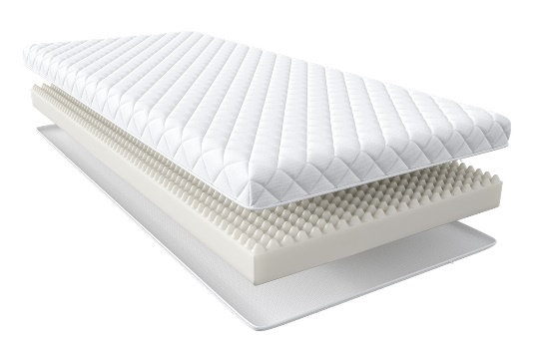 | 1. Чехол из жаккарда, стеганый на полиэфирном волокне (на молнии) 2. Пена AirFlow Foam с массажным эффектом h ≈ 9 см max нагрузка: 110 кг расширенная гарантия: 3 года жесткость: средняя тип матраса: односторонний | Матрас 200*080 Scandi Lindome | Длина 190, 200 | 80 | 5,354 | 28% | 3,855 | 2,549
 |  | Матрас 200*090 Scandi Lindome |  | 90 | 5,948 | 28% | 4,283 | 2,836
 |  | Матрас 200*120 Scandi Lindome |  | 120 | 8,798 | 28% | 6,335 | 4,191
 |  | Матрас 200*140 Scandi Lindome |  | 140 | 9,566 | 28% | 6,888 | 4,559
 |  | Матрас 200*160 Scandi Lindome |  | 160 | 10,839 | 28% | 7,804 | 5,157
 |  | Матрас 200*180 Scandi Lindome |  | 180 | 12,083 | 28% | 8,700 | 5,756
Malmo плоская упаковка | Состав | Наименование МЦ | Размер |  | Розничная цена до скидки | Скидка роз. | Розничная цена | Оптовая цена
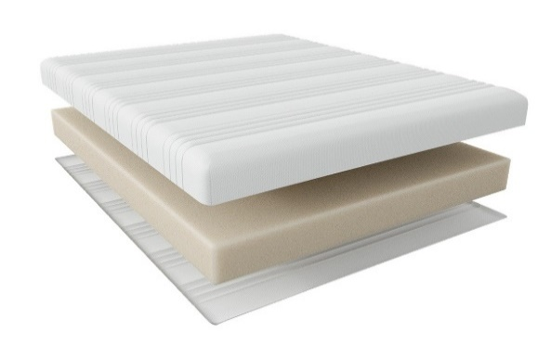 | 1. Чехол из трикотажа, стеганый на полиэфирном волокне (на молнии) 2. Пена AirFlow Foam с массажным эффектом h ≈ 18 см max нагрузка: 110 кг расширенная гарантия: 3 года жесткость: средняя тип матраса: односторонний | Матрас 200*080 Scandi Malmo | Длина 190, 200 | 80 | 12,155 | 28% | 8,752 | 5,776
 |  | Матрас 200*090 Scandi Malmo |  | 90 | 13,530 | 28% | 9,742 | 6,430
 |  | Матрас 200*120 Scandi Malmo |  | 120 | 18,711 | 28% | 13,472 | 8,889
 |  | Матрас 200*140 Scandi Malmo |  | 140 | 20,433 | 28% | 14,712 | 9,703
 |  | Матрас 200*160 Scandi Malmo |  | 160 | 23,138 | 28% | 16,659 | 11,011
 |  | Матрас 200*180 Scandi Malmo |  | 180 | 25,931 | 28% | 18,670 | 12,319
Boden скрутка | Состав | Наименование МЦ | Размер |  | Розничная цена до скидки | Скидка роз. | Розничная цена | Оптовая цена
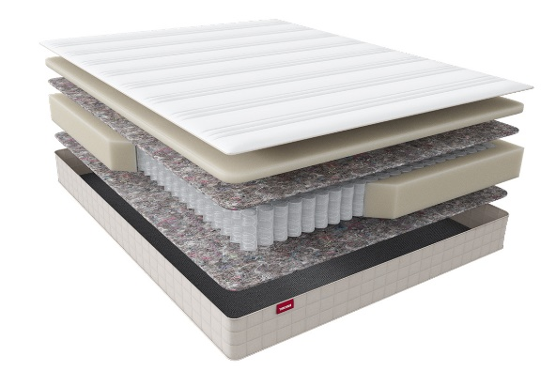 | 1. Чехол из трикотажа, стеганый на полиэфирном волокне (на молнии) 2. Пена AirFlow Foam 3. Войлок 4. Pocket Support Аnatomic 5. Усиление по периметру 6. Войлок h ≈ 18 см max нагрузка: 140 кг расширенная гарантия: 10 лет жесткость: средняя тип матраса: односторонний | Матрас 200*080 Scandi Boden | Длина 190, 200 | 80 | 13,892 | 36% | 8,891 | 5,906
 |  | Матрас 200*090 Scandi Boden |  | 90 | 15,209 | 36% | 9,734 | 6,464
 |  | Матрас 200*120 Scandi Boden |  | 120 | 20,129 | 36% | 12,883 | 8,556
 |  | Матрас 200*140 Scandi Boden |  | 140 | 21,952 | 36% | 14,049 | 9,329
 |  | Матрас 200*160 Scandi Boden |  | 160 | 24,455 | 36% | 15,651 | 10,405
 |  | Матрас 200*180 Scandi Boden |  | 180 | 27,002 | 36% | 17,281 | 11,479
Oslo скрутка | Состав | Наименование МЦ | Размер |  | Розничная цена до скидки | Скидка роз. | Розничная цена | Оптовая цена
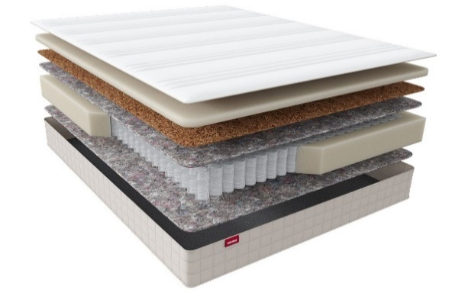 | 1. Чехол из трикотажа, стеганый на полиэфирном волокне (на молнии) 2. Пена AirFlow Foam 3. Кокос 4. Лен 5. Pocket Support Аnatomic 6. Усиление по периметру 7. Войлок h ≈ 20 см max нагрузка: 140 кг расширенная гарантия: 10 лет жесткость: выше средней тип матраса: односторонний | Матрас 200*080 Scandi Oslo | Длина 190, 200 | 80 | 15,657 | 36% | 10,020 | 6,615
 |  | Матрас 200*090 Scandi Oslo |  | 90 | 17,205 | 36% | 11,011 | 7,272
 |  | Матрас 200*120 Scandi Oslo |  | 120 | 22,979 | 36% | 14,707 | 9,714
 |  | Матрас 200*140 Scandi Oslo |  | 140 | 25,265 | 36% | 16,170 | 10,678
 |  | Матрас 200*160 Scandi Oslo |  | 160 | 28,218 | 36% | 18,060 | 11,955
 |  | Матрас 200*180 Scandi Oslo |  | 180 | 31,301 | 36% | 20,033 | 13,229
Otta скрутка | Состав | Наименование МЦ | Размер |  | Розничная цена до скидки | Скидка роз. | Розничная цена | Оптовая цена
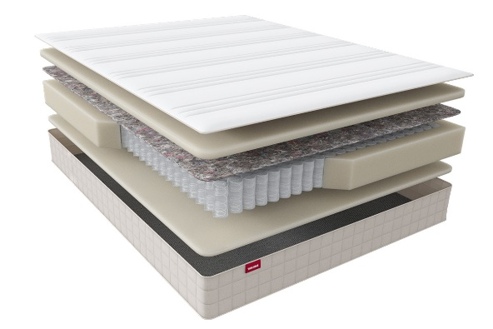 | 1. Чехол из трикотажа, стеганый на полиэфирном волокне (на молнии) 2. Пена AirFlow Foam 3. Войлок 4. Pocket Support Аnatomic Hard 5. Усиление по периметру 6. Пена AirFlow Foam h ≈ 23 см max нагрузка: 150 кг расширенная гарантия: 10 лет жесткость: высокая тип матраса: односторонний | Матрас 200*080 Scandi Otta | Длина 190, 200 | 80 | 16,887 | 36% | 10,808 | 7,175
 |  | Матрас 200*090 Scandi Oslo |  | 90 | 18,219 | 36% | 11,660 | 7,745
 |  | Матрас 200*120 Scandi Oslo |  | 120 | 23,892 | 36% | 15,291 | 10,153
 |  | Матрас 200*140 Scandi Oslo |  | 140 | 26,916 | 36% | 17,226 | 11,437
 |  | Матрас 200*160 Scandi Oslo |  | 160 | 30,243 | 36% | 19,356 | 12,841
 |  | Матрас 200*180 Scandi Oslo |  | 180 | 33,514 | 36% | 21,449 | 14,241
Falun плоская упаковка | Состав | Наименование МЦ | Размер |  | Розничная цена до скидки | Скидка роз. | Розничная цена | Оптовая цена
 | 1. Чехол из трикотажа, стеганый на полиэфирном волокне (на молнии) 2. Пена AirFlow Foam 3. Войлок 4. Pocket Support Аnatomic Hard 5. Усиление по периметру 6. Пена AirFlow Foam h ≈ 24 см max нагрузка: 150 кг расширенная гарантия: 25 лет жесткость: высокая тип матраса: односторонний | Матрас 200*080 Scandi Falun | Длина 190, 200 | 80 | 16,742 | 36% | 10,715 | 7,118
 |  | Матрас 200*090 Scandi Falun |  | 90 | 18,118 | 36% | 11,596 | 7,699
 |  | Матрас 200*120 Scandi Falun |  | 120 | 23,934 | 36% | 15,318 | 10,170
 |  | Матрас 200*140 Scandi Falun |  | 140 | 26,901 | 36% | 17,217 | 11,431
 |  | Матрас 200*160 Scandi Falun |  | 160 | 30,243 | 36% | 19,356 | 12,841
 |  | Матрас 200*180 Scandi Falun |  | 180 | 33,529 | 36% | 21,459 | 14,250
1. Допустимое отклонение в габаритах матраса (ШхГхВ) +/- 1,5 см
2. Гарантия по ТУ: 18 мес.
3. Декларация по ссылке | https://disk.yandex.ru/d/-Mj2XLVSSKAg0Q
4. Расширенная гарантия действует при покупке с чехлом

почта для приёма заказов | хххх@ххх.ru
номер телефона службы сервиса | 8800

Halal
с 23.06 по 08.07.2025 г. включительно
Коллекция HALAL (ХАЛЯЛЬ) - УНИКАЛЬНАЯ КОЛЛЕКЦИЯ МАТРАСОВ ПОВЫШЕННОЙ ЖЕСТКОСТИ ИЗ ЭКОЛОГИЧНЫХ МАТЕРИАЛОВ (получен сертификат «Халяль» на матрасы и аксессуары)
Информация о коллекции | https://disk.yandex.ru/d/Qy_8TaV8qxyI2g |  |  |  |  |  |  | 800 пружин на спальное место
Halal Destek | Состав | Наименование МЦ | Размер |  | Розничная цена до скидки | Скидка роз. | Розничная цена | Оптовая цена
 | 1. Трикотаж, стеганый на полиэфирном волокне и упругой пене 2. Упругая пена 3. Белый войлок 4. Пружинная система Pocket h-15 см 5. Белый войлок 6. Услиление по периметру 7. Жаккард, стеганый на полиэфирном волокне h ≈ 20 см max нагрузка: 140 кг расширенная гарантия: 25 лет жесткость: выше средней тип матраса: односторонний | Матрас 200*080 Halal Destek | Длина 190, 200 | 80 | 25218 | 58.2% | 10,541 | 6,769
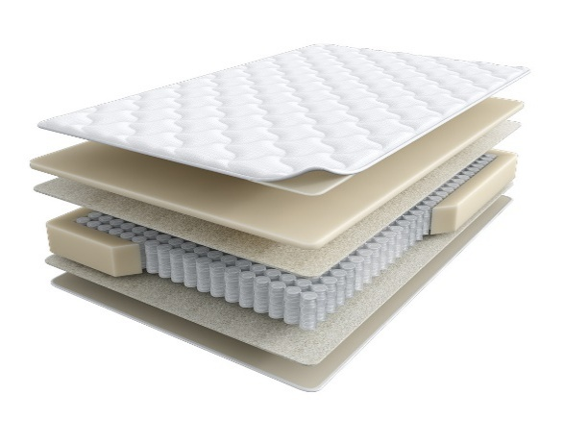
 |  | Матрас 200*090 Halal Destek |  | 90 | 27548 | 58.2% | 11,515 | 7,397
 |  | Матрас 200*120 Halal Destek |  | 120 | 33368 | 58.2% | 13,948 | 8,960
 |  | Матрас 200*140 Halal Destek |  | 140 | 39432 | 58.2% | 16,483 | 10,588
 |  | Матрас 200*160 Halal Destek |  | 160 | 44296 | 58.2% | 18,516 | 11,903
 |  | Матрас 200*180 Halal Destek |  | 180 | 48728 | 58.2% | 20,368 | 13,085
 |  | Матрас 200*200 Halal Destek |  | 200 | 53871 | 58.2% | 22,518 | 14,466
Halal Rahat кратность - 2 шт. | Состав | Наименование МЦ | Размер |  | Розничная цена до скидки | Скидка роз. | Розничная цена | Оптовая цена
 | 1. Трикотаж, стеганый на полиэфирном волокне и упругой пене 2. пена Orto Foam с микромассажным эффектом 3. Белый войлок 4. Пружинная система Pocket h-15 см 5. Белый войлок 6. Бикокос 7. Пена Orto Foam 8. Услиление по периметру h ≈ 26 см max нагрузка: 140 кг расширенная гарантия: 25 лет жесткость: выше средней/средняя тип матраса: разносторонний | Матрас 200*080 Halal Rahat | Длина 190, 200 | 80 | 31850 | 60.0% | 12,740 | 8,190
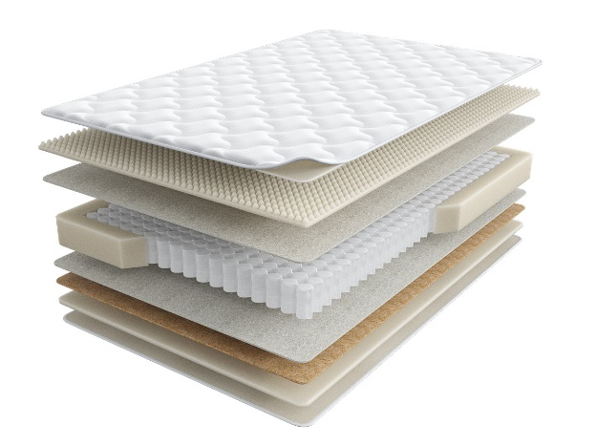
 |  | Матрас 200*090 Halal Rahat |  | 90 | 34731 | 60.0% | 13,892 | 8,932
 |  | Матрас 200*120 Halal Rahat |  | 120 | 46164 | 60.0% | 18,466 | 11,871
 |  | Матрас 200*140 Halal Rahat |  | 140 | 51758 | 60.0% | 20,703 | 13,308
 |  | Матрас 200*160 Halal Rahat |  | 160 | 57858 | 60.0% | 23,143 | 14,878
 |  | Матрас 200*180 Halal Rahat |  | 180 | 65112 | 60.0% | 26,045 | 16,743
 |  | Матрас 200*200 Halal Rahat |  | 200 | 72113 | 60.0% | 28,845 | 18,543
Halal Naym | Состав | Наименование МЦ | Размер |  | Розничная цена до скидки | Скидка роз. | Розничная цена | Оптовая цена
 | 1. Объемный трикотаж, стеганый на полиэфирном волокне и упругой пене 2. Упругая пена 3. Белый войлок 4. Пружинная система Pocket h-18 см 5. Белый войлок 6. Услиление по периметру 7. Жаккард, стеганый на полиэфирном волокне h ≈ 23 см max нагрузка: 140 кг расширенная гарантия: 25 лет жесткость: выше средней тип матраса: односторонний | Матрас 200*080 Halal Naym | Длина 190, 200 | 80 | 32205 | 56.1% | 14,138 | 9,081
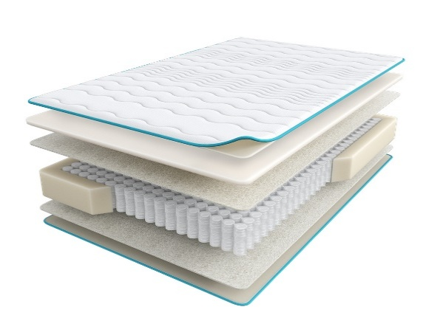
 |  | Матрас 200*090 Halal Naym |  | 90 | 34701 | 56.1% | 15,234 | 9,788
 |  | Матрас 200*120 Halal Naym |  | 120 | 43433 | 56.1% | 19,067 | 12,251
 |  | Матрас 200*140 Halal Naym |  | 140 | 47545 | 56.1% | 20,872 | 13,408
 |  | Матрас 200*160 Halal Naym |  | 160 | 52746 | 56.1% | 23,155 | 14,879
 |  | Матрас 200*180 Halal Naym |  | 180 | 57553 | 56.1% | 25,266 | 16,232
 |  | Матрас 200*200 Halal Naym |  | 200 | 62960 | 56.1% | 27,639 | 17,759
Halal Zor | Состав | Наименование МЦ | Размер |  | Розничная цена до скидки | Скидка роз. | Розничная цена | Оптовая цена
 | 1. Объемный трикотаж, стеганый на полиэфирном волокне и упругой пене 2. Упругая пена Orto Foam 3. Бикокос 4. Белый войлок 5. Пружинная система Pocket h-18 см 6. Белый войлок 7. Услиление по периметру 8. Жаккард, стеганый на полиэфирном волокне h ≈ 25 см max нагрузка: 140 кг расширенная гарантия:25 лет жесткость: экстражесткий тип матраса: односторонний | Матрас 200*080 Halal Zor | Длина 190, 200 | 80 | 31160 | 52.0% | 14,957 | 9,615
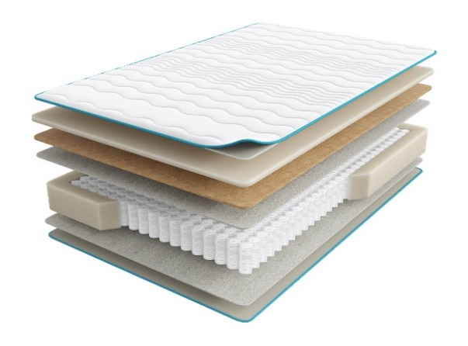
 |  | Матрас 200*090 Halal Zor |  | 90 | 34613 | 52.0% | 16,614 | 10,680
 |  | Матрас 200*120 Halal Zor |  | 120 | 45070 | 52.0% | 21,634 | 13,908
 |  | Матрас 200*140 Halal Zor |  | 140 | 50936 | 52.0% | 24,449 | 15,720
 |  | Матрас 200*160 Halal Zor |  | 160 | 57861 | 52.0% | 27,773 | 17,855
 |  | Матрас 200*180 Halal Zor |  | 180 | 63689 | 52.0% | 30,571 | 19,652
 |  | Матрас 200*200 Halal Zor |  | 200 | 70442 | 52.0% | 33,812 | 21,738
Halal Bakim | Состав | Наименование МЦ | Размер |  | Розничная цена до скидки | Скидка роз. | Розничная цена | Оптовая цена
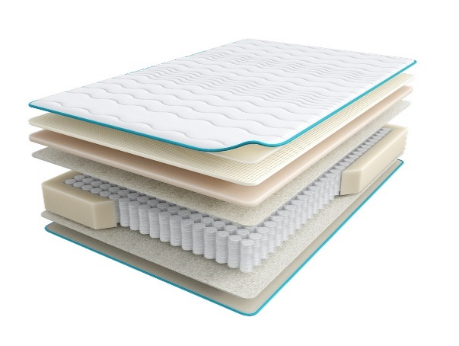
 | 1. Объемный трикотаж, стеганый на полиэфирном волокне и упругой пене 2. Латекс 3. Пена повышенной жесткости HR 4. Лен 5. Пружинная система Pocket h-18 см 6. Лен 7. Услиление по периметру 8. Жаккард, стеганый на полиэфирном волокне h ≈ 27 см max нагрузка: 140 кг расширенная гарантия: 25 лет жесткость: выше средней тип матраса: односторонний | Матрас 200*080 Halal Bakim | Длина 190, 200 | 80 | 42737 | 56.1% | 18,762 | 12,053
 |  | Матрас 200*090 Halal Bakim |  | 90 | 46568 | 56.1% | 20,443 | 13,133
 |  | Матрас 200*120 Halal Bakim |  | 120 | 60463 | 56.1% | 26,543 | 17,053
 |  | Матрас 200*140 Halal Bakim |  | 140 | 66530 | 56.1% | 29,207 | 18,765
 |  | Матрас 200*160 Halal Bakim |  | 160 | 73832 | 56.1% | 32,412 | 20,831
 |  | Матрас 200*180 Halal Bakim |  | 180 | 81062 | 56.1% | 35,586 | 22,863
 |  | Матрас 200*200 Halal Bakim |  | 200 | 88780 | 56.1% | 38,974 | 25,044
Halal Hazine | Состав | Наименование МЦ | Размер |  | Розничная цена до скидки | Скидка роз. | Розничная цена | Оптовая цена
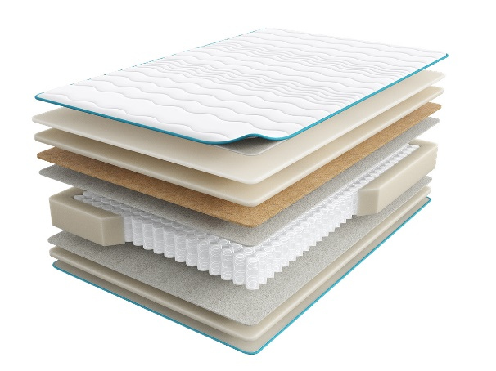
 | 1. Объемный трикотаж, стеганый на полиэфирном волокне и упругой пене 2. Пена Memory Foam 3. Пена Orto Foam 4. Белый войлок 5. Пружинная система Pocket h-18 см 6. Белый войлок 7. Услиление по периметру 8. Жаккард, стеганый на полиэфирном волокне h ≈ 31 см max нагрузка: 140 кг расширенная гарантия: 25 лет жесткость: средняя тип матраса: односторонний | Матрас 200*080 Halal Hazine | Длина 190, 200 | 80 | 41481 | 52.0% | 19,911 | 12,799
 |  | Матрас 200*090 Halal Hazine |  | 90 | 46132 | 52.0% | 22,143 | 14,234
 |  | Матрас 200*120 Halal Hazine |  | 120 | 61875 | 52.0% | 29,700 | 19,094
 |  | Матрас 200*140 Halal Hazine |  | 140 | 68377 | 52.0% | 32,821 | 21,101
 |  | Матрас 200*160 Halal Hazine |  | 160 | 77156 | 52.0% | 37,035 | 23,810
 |  | Матрас 200*180 Halal Hazine |  | 180 | 85839 | 52.0% | 41,203 | 26,487
 |  | Матрас 200*200 Halal Hazine |  | 200 | 94984 | 52.0% | 45,592 | 29,308
1. Допустимое отклонение в габаритах матраса (ШхГхВ) +/- 1,5 см
2. Гарантия по ТУ: 18 мес.
3. Декларация по ссылке | https://disk.yandex.ru/d/-Mj2XLVSSKAg0Q
4. Расширенная гарантия действует при покупке с чехлом
5. Матрасы доступны в нестандартных размерах. Более подробную информацию смотреть в инструкции по нестандартам.
почта для приёма заказов | хххх@ххх.ru
номер телефона службы сервиса | 8800

HARMONY
с 23.06 по 08.07.2025 г. включительно
КОЛЛЕКЦИЯ HARMONY - ЭТО КОМБО ТЕРАПЕВТИЧЕСКИХ ДЕЙСТВИЙ, НАПРАВЛЕННЫХ НА ЛЕЧЕНИЕ БЕССОННИЦЫ.
Информация о коллекции | https://disk.yandex.ru/d/YSAWg2XUJEL-Yw |  |  |  |  |  |  | 550 пружин на спальное место
Tonus | Состав | Наименование МЦ | Размер |  | Розничная цена до скидки | Скидка роз. | Розничная цена | Оптовая цена
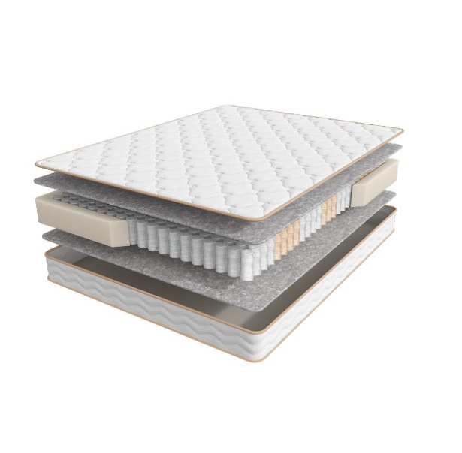
 | 1. Трикотаж, стеганый на объемном полиэфирном волокне и упругой пене 2. Объемный войлок 3. Пружинная система независимых пружин Anatomic 7zones 4. Усиление по периметру h ≈ 20 см max нагрузка: 130 кг расширенная гарантия: 25 лет жесткость: средняя тип матраса: двусторонний | Матрас 200*080 Harmony Tonus | Длина 186,190,195,200 | 80 | 15,356 | 41% | 9,137 | 5,647
 |  | Матрас 200*090 Harmony Tonus |  | 90 | 17,357 | 41% | 10,327 | 6,384
 |  | Матрас 200*120 Harmony Tonus |  | 120 | 22,334 | 41% | 13,289 | 8,215
 |  | Матрас 200*140 Harmony Tonus |  | 140 | 24,964 | 41% | 14,854 | 9,180
 |  | Матрас 200*160 Harmony Tonus |  | 160 | 28,334 | 41% | 16,859 | 10,437
 |  | Матрас 200*180 Harmony Tonus |  | 180 | 31,484 | 41% | 18,733 | 11,581
 |  | Матрас 200*200 Harmony Tonus |  | 200 | 33,626 | 41% | 20,007 | 12,370
Energy | Состав | Наименование МЦ | Размер |  | Розничная цена до скидки | Скидка роз. | Розничная цена | Оптовая цена
 | 1. Трикотаж, стеганый на объемном полиэфирном волокне и упругой пене 2. Упругая пена 3. Войлок 4.Пружинная система независимых пружин Anatomic 7zones 5. Усиление по периметру h ≈ 23 см max нагрузка: 140 кг расширенная гарантия: 25 лет жесткость: средняя тип матраса: двусторонний | Матрас 200*080 Harmony Energy | Длина 186,190,195,200 | 80 | 18,317 | 41% | 10,899 | 6,663
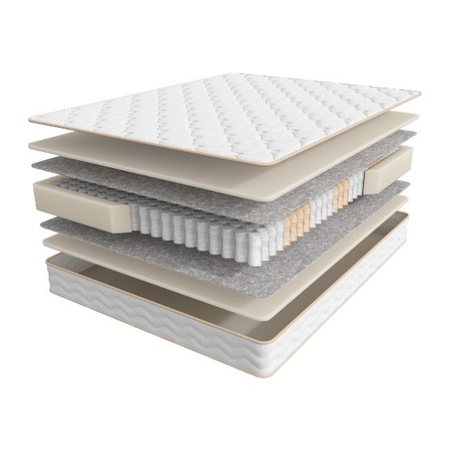
 |  | Матрас 200*090 Harmony Energy |  | 90 | 19,688 | 41% | 11,714 | 7,164
 |  | Матрас 200*120 Harmony Energy |  | 120 | 25,641 | 41% | 15,256 | 9,329
 |  | Матрас 200*140 Harmony Energy |  | 140 | 28,838 | 41% | 17,159 | 10,489
 |  | Матрас 200*160 Harmony Energy |  | 160 | 32,429 | 41% | 19,295 | 11,808
 |  | Матрас 200*180 Harmony Energy |  | 180 | 35,942 | 41% | 21,385 | 13,074
 |  | Матрас 200*200 Harmony Energy |  | 200 | 39,391 | 41% | 23,438 | 14,329
Life | Состав | Наименование МЦ | Размер |  | Розничная цена до скидки | Скидка роз. | Розничная цена | Оптовая цена
 | 1. Премиальный трикотаж, стеганый на объемном полиэфирном волокне и упругой пене 2. Упругая пена 3. Инновационный материал BICOCOS 4. Пружинная система независимых пружин Anatomic 7zones 5. Усиление по периметру h ≈ 25 см max нагрузка: 140 кг расширенная гарантия: 25 лет жесткость: средняя тип матраса: двусторонний | Матрас 200*080 Harmony Life | Длина 186,190,195,200 | 80 | 21,625 | 41% | 12,867 | 7,822
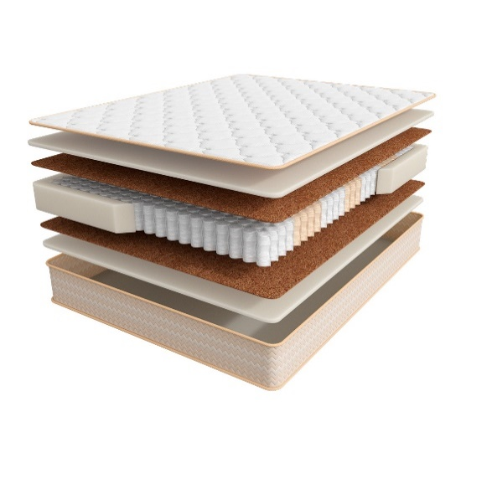
 |  | Матрас 200*090 Harmony Life |  | 90 | 24,775 | 41% | 14,741 | 8,965
 |  | Матрас 200*120 Harmony Life |  | 120 | 31,343 | 41% | 18,649 | 11,339
 |  | Матрас 200*140 Harmony Life |  | 140 | 34,871 | 41% | 20,748 | 12,614
 |  | Матрас 200*160 Harmony Life |  | 160 | 39,359 | 41% | 23,419 | 14,233
 |  | Матрас 200*180 Harmony Life |  | 180 | 43,580 | 41% | 25,930 | 15,767
 |  | Матрас 200*200 Harmony Life |  | 200 | 49,565 | 41% | 29,491 | 17,933
Meditation | Состав | Наименование МЦ | Размер |  | Розничная цена до скидки | Скидка роз. | Розничная цена | Оптовая цена
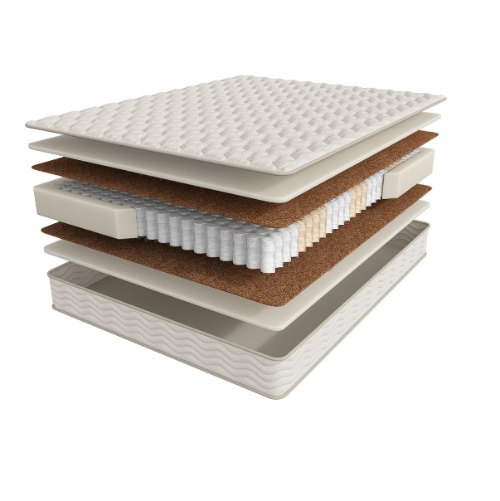
 | 1. Трикотаж с волокнами Канабис, стеганый на объемном полиэфирном волокне и упругой пене 2. Пена с ионом Silver 3. Натуральный кокос 4. Пружинная система независимых пружин Anatomic Hard 7zones 5. Усиление по периметру h ≈ 24 см max нагрузка: 150 кг расширенная гарантия: 25 лет жесткость: выше средней тип матраса: двусторонний | Матрас 200*080 Harmony Meditation | Длина 186,190,195,200 | 80 | 26,870 | 41% | 15,988 | 9,722
 |  | Матрас 200*090 Harmony Meditation |  | 90 | 28,397 | 41% | 16,896 | 10,277
 |  | Матрас 200*120 Harmony Meditation |  | 120 | 37,217 | 41% | 22,144 | 13,469
 |  | Матрас 200*140 Harmony Meditation |  | 140 | 41,564 | 41% | 24,731 | 15,037
 |  | Матрас 200*160 Harmony Meditation |  | 160 | 47,234 | 41% | 28,104 | 17,079
 |  | Матрас 200*180 Harmony Meditation |  | 180 | 52,668 | 41% | 31,337 | 19,058
 |  | Матрас 200*200 Harmony Meditation |  | 200 | 61,000 | 41% | 36,295 | 22,071
1. Допустимое отклонение в габаритах матраса (ШхГхВ) +/- 1,5 см
2. Гарантия по ТУ: 18 мес.
3. Декларация по ссылке | https://disk.yandex.ru/d/-Mj2XLVSSKAg0Q
4. Расширенная гарантия действует при покупке с чехлом
5. Матрасы доступны в нестандартных размерах. Более подробную информацию смотреть в инструкции по нестандартам.
почта для приёма заказов | хххх@ххх.ru
номер телефона службы сервиса | 8800

SLEEP TONIC
с 23.06 по 08.07.2025 г. включительно
КОЛЛЕКЦИЯ SLEEP TONIC - ПОДАРИТ ПОЛНОЦЕННЫЙ ЗДОРОВЫЙ СОН
Информация о коллекции | https://disk.yandex.ru/d/nx77iJbPnvh4Vw |  |  |  |  |  |  | 1000 пружин на спальное место
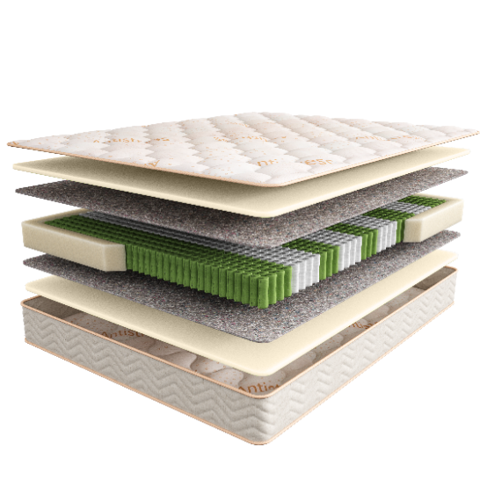
Yoga | Состав | Наименование МЦ | Размер |  | Розничная цена до скидки | Скидка роз. | Розничная цена | Оптовая цена
 | 1. Мягкий трикотажный чехол Antistress 2. Антибактериальная пена с экстрактом эвкалипта 3. Термовойлок 4. Пружинный блок 9 zone Hard Pro 5. Усиленный борт по периметру h ≈ 23 см max нагрузка: 140 кг расширенная гарантия: 25 лет жесткость: ниже средней тип матраса: двусторонний | Матрас 200*080 Sleep Tonic Yoga | Длина 186,190,195,200 | 80 | 19,089 | 41% | 11,358 | 7,392
 |  | Матрас 200*090 Sleep Tonic Yoga |  | 90 | 21,310 | 41% | 12,679 | 8,250
 |  | Матрас 200*120 Sleep Tonic Yoga |  | 120 | 27,846 | 41% | 16,568 | 10,785
 |  | Матрас 200*140 Sleep Tonic Yoga |  | 140 | 32,004 | 41% | 19,042 | 12,394
 |  | Матрас 200*160 Sleep Tonic Yoga |  | 160 | 36,209 | 41% | 21,544 | 14,020
 |  | Матрас 200*180 Sleep Tonic Yoga |  | 180 | 40,777 | 41% | 24,262 | 15,790
 |  | Матрас 200*200 Sleep Tonic Yoga |  | 200 | 44,777 | 41% | 26,642 | 17,344
Lotos | Состав | Наименование МЦ | Размер |  | Розничная цена до скидки | Скидка роз. | Розничная цена | Оптовая цена
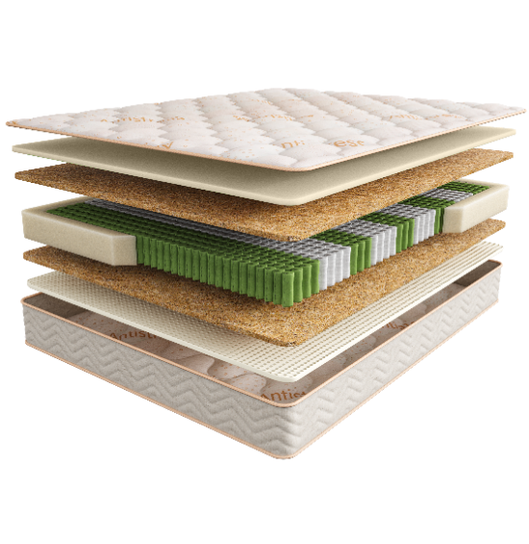
 | 1. Мягкий трикотажный чехол Antistress 2. Антибактериальная пена с экстрактом эвкалипта 3. Упругий Nanofoam 4. Пружинный блок 9 zone Hard Pro 5. Натуральный кокос 5. Усиленный борт по периметру h ≈ 23 см max нагрузка: 140 кг расширенная гарантия: 25 лет жесткость: средняя /выше средней тип матраса: разносторонний | Матрас 200*080 Sleep Tonic Lotos | Длина 186,190,195,200 | 80 | 21,877 | 41% | 13,017 | 8,339
 |  | Матрас 200*090 Sleep Tonic Lotos |  | 90 | 24,019 | 41% | 14,291 | 9,155
 |  | Матрас 200*120 Sleep Tonic Lotos |  | 120 | 32,099 | 41% | 19,099 | 12,233
 |  | Матрас 200*140 Sleep Tonic Lotos |  | 140 | 36,194 | 41% | 21,535 | 13,789
 |  | Матрас 200*160 Sleep Tonic Lotos |  | 160 | 40,934 | 41% | 24,356 | 15,628
 |  | Матрас 200*180 Sleep Tonic Lotos |  | 180 | 46,132 | 41% | 27,449 | 17,579
 |  | Матрас 200*200 Sleep Tonic Lotos |  | 200 | 50,306 | 41% | 29,932 | 19,169
Sansara | Состав | Наименование МЦ | Размер |  | Розничная цена до скидки | Скидка роз. | Розничная цена | Оптовая цена
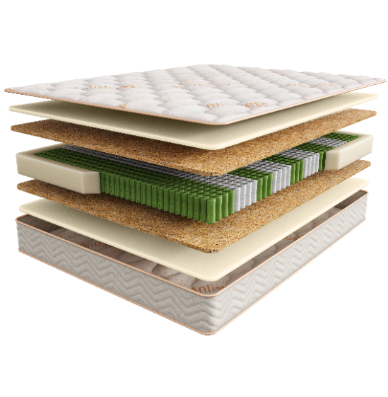
 | 1. Мягкий трикотажный чехол Antistress 2. Антибактериальная пена с экстрактом эвкалипта 3. Пружинный блок 9 zone Hard Pro 4. Натуральный кокос 5. Усиленный борт по периметру h ≈ 24 см max нагрузка: 140 кг расширенная гарантия: 25 лет жесткость: средняя тип матраса: двусторонний | Матрас 200*080 Sleep Tonic Sansara | Длина 186,190,195,200 | 80 | 23,279 | 41% | 13,851 | 8,822
 |  | Матрас 200*090 Sleep Tonic Sansara |  | 90 | 25,547 | 41% | 15,200 | 9,685
 |  | Матрас 200*120 Sleep Tonic Sansara |  | 120 | 34,162 | 41% | 20,326 | 12,948
 |  | Матрас 200*140 Sleep Tonic Sansara |  | 140 | 38,462 | 41% | 22,885 | 14,580
 |  | Матрас 200*160 Sleep Tonic Sansara |  | 160 | 44,084 | 41% | 26,230 | 16,744
 |  | Матрас 200*180 Sleep Tonic Sansara |  | 180 | 49,030 | 41% | 29,173 | 18,582
 |  | Матрас 200*200 Sleep Tonic Sansara |  | 200 | 53,471 | 41% | 31,815 | 20,264
Guru | Состав | Наименование МЦ | Размер |  | Розничная цена до скидки | Скидка роз. | Розничная цена | Оптовая цена
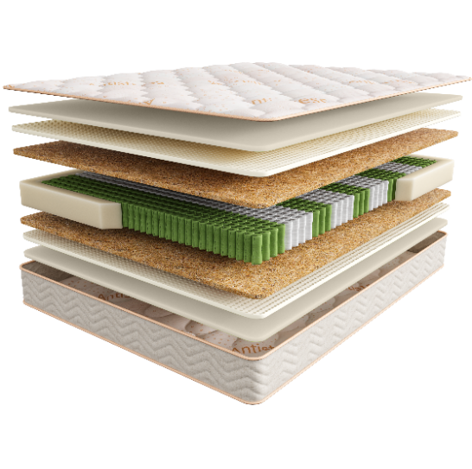
 | 1. Мягкий трикотажный чехол Antistress 2. Антибактериальная пена с экстрактом эвкалипта 3. Упругий Nanofoam 3. Пружинный блок 9 zone Hard Pro 4. Натуральный кокос 5. Усиленный борт по периметру h ≈ 27 см max нагрузка: 140 кг расширенная гарантия: 25 лет жесткость: выше средней тип матраса: двусторонний | Матрас 200*080 Sleep Tonic Guru | Длина 186,190,195,200 | 80 | 27,326 | 41% | 16,259 | 10,472
 |  | Матрас 200*090 Sleep Tonic Guru |  | 90 | 29,846 | 41% | 17,758 | 11,437
 |  | Матрас 200*120 Sleep Tonic Guru |  | 120 | 40,730 | 41% | 24,234 | 15,606
 |  | Матрас 200*140 Sleep Tonic Guru |  | 140 | 45,344 | 41% | 26,980 | 17,374
 |  | Матрас 200*160 Sleep Tonic Guru |  | 160 | 51,959 | 41% | 30,916 | 19,870
 |  | Матрас 200*180 Sleep Tonic Guru |  | 180 | 57,818 | 41% | 34,402 | 22,150
 |  | Матрас 200*200 Sleep Tonic Guru |  | 200 | 63,158 | 41% | 37,579 | 24,195
1. Допустимое отклонение в габаритах матраса (ШхГхВ) +/- 1,5 см
2. Гарантия по ТУ: 18 мес.
3. Декларация по ссылке | https://disk.yandex.ru/d/-Mj2XLVSSKAg0Q
4. Расширенная гарантия действует при покупке с чехлом
5. Матрасы доступны в нестандартных размерах. Более подробную информацию смотреть в инструкции по нестандартам.
почта для приёма заказов | хххх@ххх.ru
номер телефона службы сервиса | 8800

COMFORT
с 23.06 по 08.07.2025 г. включительно
КОЛЛЕКЦИЯ COMFORT - ЭТО ДОСТУПНАЯ РОСКОШЬ В ТВОЕЙ ЖИЗНИ
Информация о коллекции | https://disk.yandex.ru/d/jex-rn7_wWXLYQ |  |  |  |  |  |  | 800 пружин на спальное место
Support | Состав | Наименование МЦ | Размер |  | Розничная цена до скидки | Скидка роз. | Розничная цена | Оптовая цена
 | 1. Мягкий трикотажный чехол 2. Пена повышенной плотности EcoLast 3. 5-зональный пружинный блок Multipocket 3. Термовойлок 4. Инновационный наполнитель бикокос 5. Усиление по периметру матраса h ≈ 24 см max нагрузка: 140 кг расширенная гарантия: 25 лет жесткость: средняя/высокая тип матраса: разносторонний | Матрас 200*080 Comfort Support | Длина 186,190,195,200 | 80 | 15,959 | 28% | 11,490 | 7,306
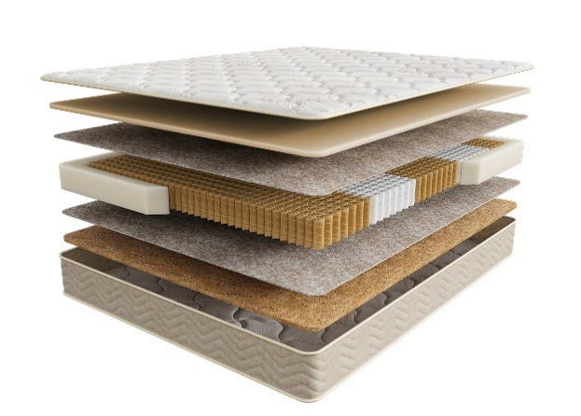
 |  | Матрас 200*090 Comfort Support |  | 90 | 17,806 | 28% | 12,820 | 8,146
 |  | Матрас 200*120 Comfort Support |  | 120 | 23,359 | 28% | 16,818 | 10,690
 |  | Матрас 200*140 Comfort Support |  | 140 | 26,529 | 28% | 19,101 | 12,142
 |  | Матрас 200*160 Comfort Support |  | 160 | 30,305 | 28% | 21,820 | 13,842
 |  | Матрас 200*180 Comfort Support |  | 180 | 33,779 | 28% | 24,321 | 15,455
 |  | Матрас 200*200 Comfort Support |  | 200 | 37,430 | 28% | 26,950 | 17,127
Alternative | Состав |  | Размер |  | Розничная цена до скидки | Скидка роз. | Розничная цена | Оптовая цена
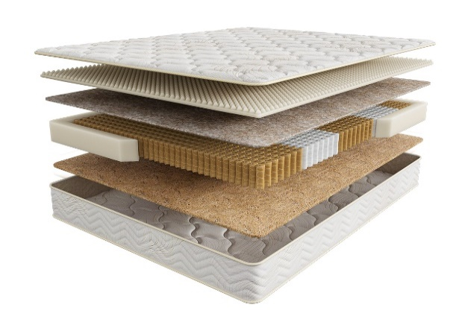
 | 1. Мягкий трикотажный чехол 2. Инновационный наполнитель бикокос 3. 5-зональный пружинный блок Multipocket 4. Массажная пена CellFoam 5. Термовойлок 6. Усиление по периметру матраса h ≈ 23 см max нагрузка: 140 кг расширенная гарантия: 25 лет жесткость: средняя/ выше средней тип матраса: разносторонний | Матрас 200*080 Comfort Alternative | Длина 186,190,195,200 | 80 | 17,640 | 28% | 12,701 | 7,937
 |  | Матрас 200*090 Comfort Alternative |  | 90 | 19,680 | 28% | 14,170 | 8,856
 |  | Матрас 200*120 Comfort Alternative |  | 120 | 26,019 | 28% | 18,734 | 11,709
 |  | Матрас 200*140 Comfort Alternative |  | 140 | 29,423 | 28% | 21,185 | 13,242
 |  | Матрас 200*160 Comfort Alternative |  | 160 | 33,061 | 28% | 23,804 | 14,846
 |  | Матрас 200*180 Comfort Alternative |  | 180 | 37,500 | 28% | 27,000 | 16,871
 |  | Матрас 200*200 Comfort Alternative |  | 200 | 41,579 | 28% | 29,937 | 18,711
Soft | Состав |  | Размер |  | Розничная цена до скидки | Скидка роз. | Розничная цена | Оптовая цена
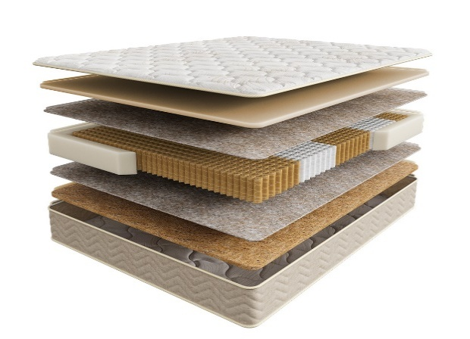
 | 1. Мягкий трикотажный чехол 2. Пена повышенной плотности EcoLast 3. 5-зональный пружинный блок Multipocket 3. Термовойлок 4. Усиление по периметру матраса h ≈ 24 см max нагрузка: 140 кг расширенная гарантия: 25 лет жесткость: средняя тип матраса: двусторонний | Матрас 200*080 Comfort Soft | Длина 186,190,195,200 | 80 | 19,639 | 32% | 13,355 | 8,349
 |  | Матрас 200*090 Comfort Soft |  | 90 | 21,926 | 32% | 14,910 | 9,320
 |  | Матрас 200*120 Comfort Soft |  | 120 | 28,610 | 32% | 19,455 | 12,158
 |  | Матрас 200*140 Comfort Soft |  | 140 | 33,282 | 32% | 22,632 | 14,143
 |  | Матрас 200*160 Comfort Soft |  | 160 | 37,196 | 32% | 25,293 | 15,803
 |  | Матрас 200*180 Comfort Soft |  | 180 | 41,854 | 32% | 28,461 | 17,788
 |  | Матрас 200*200 Comfort Soft |  | 200 | 46,430 | 32% | 31,572 | 19,734
Medium | Состав |  | Размер |  | Розничная цена до скидки | Скидка роз. | Розничная цена | Оптовая цена
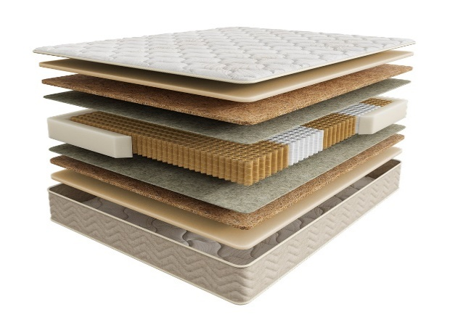
 | 1. Мягкий трикотажный чехол 2. Пена повышенной плотности EcoLast 3. 5-зональный пружинный блок Multipocket 4. Инновационный наполнитель бикокос 5. Усиление по периметру матраса h ≈ 25 см max нагрузка: 140 кг расширенная гарантия: 25 лет жесткость: выше среднего тип матраса: двусторонний | Матрас 200*080 Comfort Medium | Длина 186,190,195,200 | 80 | 21,293 | 32% | 14,479 | 9,051
 |  | Матрас 200*090 Comfort Medium |  | 90 | 23,759 | 32% | 16,156 | 10,095
 |  | Матрас 200*120 Comfort Medium |  | 120 | 31,436 | 32% | 21,376 | 13,362
 |  | Матрас 200*140 Comfort Medium |  | 140 | 35,515 | 32% | 24,150 | 15,092
 |  | Матрас 200*160 Comfort Medium |  | 160 | 39,953 | 32% | 27,168 | 16,973
 |  | Матрас 200*180 Comfort Medium |  | 180 | 45,230 | 32% | 30,756 | 19,223
 |  | Матрас 200*200 Comfort Medium |  | 200 | 50,096 | 32% | 34,065 | 21,292
Extra | Состав |  | Размер |  | Розничная цена до скидки | Скидка роз. | Розничная цена | Оптовая цена
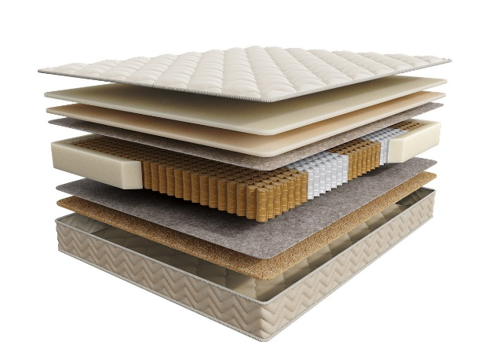
 | 1. Приятный на ощупь велюровый чехол 2. Вязкоэластичная пена Memorix 3. Пена повышенной плотности EcoLast 4. Термовойлок 5. 5-зональный пружинный блок Multipocket 6. Инновационный наполнитель бикокос 7. Усиление по периметру матраса 8. Мягкий трикотажный чехол h ≈ 25 см max нагрузка: 140 кг расширенная гарантия: 25 лет жесткость: высокая/ ниже среднего тип матраса: разносторонний | Матрас 200*080 Comfort Extra | Длина 186,190,195,200 | 80 | 23,619 | 32% | 16,061 | 10,038
 |  | Матрас 200*090 Comfort Extra |  | 90 | 26,324 | 32% | 17,900 | 11,187
 |  | Матрас 200*120 Comfort Extra |  | 120 | 35,118 | 32% | 23,880 | 14,926
 |  | Матрас 200*140 Comfort Extra |  | 140 | 39,467 | 32% | 26,838 | 16,774
 |  | Матрас 200*160 Comfort Extra |  | 160 | 44,612 | 32% | 30,336 | 18,960
 |  | Матрас 200*180 Comfort Extra |  | 180 | 50,345 | 32% | 34,235 | 21,397
 |  | Матрас 200*200 Comfort Extra |  | 200 | 55,689 | 32% | 37,869 | 23,668
1. Допустимое отклонение в габаритах матраса (ШхГхВ) +/- 1,5 см
2. Гарантия по ТУ: 18 мес.
3. Декларация по ссылке | https://disk.yandex.ru/d/-Mj2XLVSSKAg0Q
4. Расширенная гарантия действует при покупке с чехлом
5. Матрасы доступны в нестандартных размерах. Более подробную информацию смотреть в инструкции по нестандартам.
почта для приёма заказов | хххх@ххх.ru
номер телефона службы сервиса | 8800

INFINITY
с 23.06 по 08.07.2025 г. включительно
КОЛЛЕКЦИЯ INFINITY - УНИКАЛЬНАЯ КОЛЛЕКЦИЯ ПРЕМИАЛЬНЫХ МАТРАСОВ
Информация о коллекции | https://disk.yandex.ru/d/PTYmA-aY6Xidtg |  |  |  |  |  |  | 644 пружин на спальное место
Elegant | Состав | Наименование МЦ | Размер |  | Розничная цена до скидки | Скидка роз. | Розничная цена | Оптовая цена
 | 1. Премиальный трикотаж с ультрамягкой пропиткой SoftFeel 2. Система комфортности UltraSense 3. Уникальная пена SoyaFoam с памятью формы 4. Лен 5. Пружинный блок Support System, h-18 см 6. Система усиления поддержки периметра матраса h ≈ 26 см max нагрузка: до 150 кг расширенная гарантия: 30 лет жесткость: средняя тип матраса: односторонний | Матрас 200*080 Infinity Elegant | Длина 186,190,195,200 | 80 | 31,957 | 44% | 17,896 | 10,822
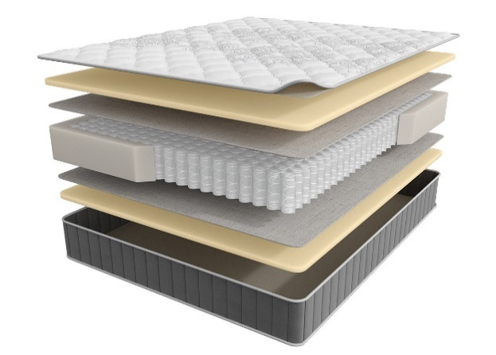
 |  | Матрас 200*090 Infinity Elegant |  | 90 | 35,532 | 44% | 19,898 | 12,033
 |  | Матрас 200*120 Infinity Elegant |  | 120 | 46,085 | 44% | 25,808 | 15,609
 |  | Матрас 200*140 Infinity Elegant |  | 140 | 51,944 | 44% | 29,089 | 17,593
 |  | Матрас 200*160 Infinity Elegant |  | 160 | 58,259 | 44% | 32,625 | 19,746
 |  | Матрас 200*180 Infinity Elegant |  | 180 | 64,796 | 44% | 36,286 | 21,946
 |  | Матрас 200*200 Infinity Elegant |  | 200 | 71,300 | 44% | 39,928 | 24,149
Grand | Состав | Наименование МЦ | Размер |  | Розничная цена до скидки | Скидка роз. | Розничная цена | Оптовая цена
 | 1. Премиальный трикотаж с ультрамягкой пропиткой SoftFeel 2. Система комфортности UltraSense 3. Уникальная пена Soya Foam 4. Высокообъемная пена Super Soft с массажным эффектом 5. Лен 6. Пружинный блок Support System, h-18 см 7. Система усиления поддержки периметра матраса h ≈ 29 см max нагрузка: до 150 кг расширенная гарантия: 30 лет жесткость: средняя тип матраса: односторонний | Матрас 200*080 Infinity Grand | Длина 186,190,195,200 | 80 | 35,753 | 44% | 20,022 | 11,856
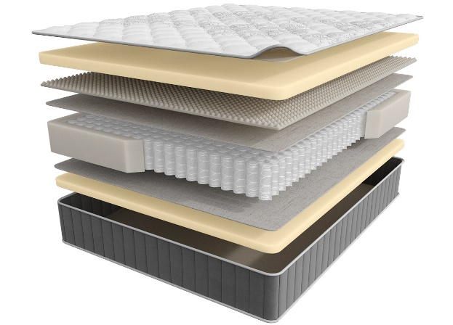
 |  | Матрас 200*090 Infinity Grand |  | 90 | 39,753 | 44% | 22,262 | 13,179
 |  | Матрас 200*120 Infinity Grand |  | 120 | 52,794 | 44% | 29,565 | 17,504
 |  | Матрас 200*140 Infinity Grand |  | 140 | 58,889 | 44% | 32,978 | 19,525
 |  | Матрас 200*160 Infinity Grand |  | 160 | 64,559 | 44% | 36,153 | 21,433
 |  | Матрас 200*180 Infinity Grand |  | 180 | 72,702 | 44% | 40,713 | 24,105
 |  | Матрас 200*200 Infinity Grand |  | 200 | 82,940 | 44% | 46,446 | 27,500
Perfection | Состав | Наименование МЦ | Размер |  | Розничная цена до скидки | Скидка роз. | Розничная цена | Оптовая цена
 | 1. Премиальный трикотаж с ультрамягкой пропиткой SoftFeel 2. Система комфортности UltraSense 3. Упругий ECO Latex 4. Высокообъемная пена Super Soft с массажным эффектом 5. Лен 6. Пружинный блок Support System, h-18 см 7. Система усиления поддержки периметра матраса h ≈ 28 см max нагрузка: до 150 кг расширенная гарантия: 30 лет жесткость: средняя тип матраса: односторонний | Матрас 200*080 Infinity Perfection | Длина 186,190,195,200 | 80 | 38,462 | 44% | 21,539 | 12,753
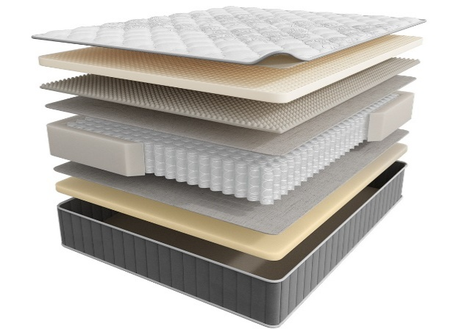
 |  | Матрас 200*090 Infinity Perfection |  | 90 | 42,777 | 44% | 23,955 | 14,183
 |  | Матрас 200*120 Infinity Perfection |  | 120 | 56,511 | 44% | 31,646 | 18,739
 |  | Матрас 200*140 Infinity Perfection |  | 140 | 62,795 | 44% | 35,165 | 20,823
 |  | Матрас 200*160 Infinity Perfection |  | 160 | 70,922 | 44% | 39,716 | 23,516
 |  | Матрас 200*180 Infinity Perfection |  | 180 | 78,514 | 44% | 43,968 | 26,034
 |  | Матрас 200*200 Infinity Perfection |  | 200 | 86,468 | 44% | 48,422 | 28,669
Style | Состав | Наименование МЦ | Размер |  | Розничная цена до скидки | Скидка роз. | Розничная цена | Оптовая цена
 | 1. Премиальный трикотаж с ультрамягкой пропиткой SoftFeel 2. Система комфортности UltraSense 3. Уникальная пена SoyaFoam c памятью формы 4. Лен 5. Пружинный блок Support System, h-15 см 6. Система усиления поддержки периметра матраса h ≈ 27 см max нагрузка: до 150 кг расширенная гарантия: 30 лет жесткость: высокая тип матраса: двусторонний | Матрас 200*080 Infinity Style | Длина 186,190,195,200 | 80 | 40,604 | 44% | 22,738 | 13,463
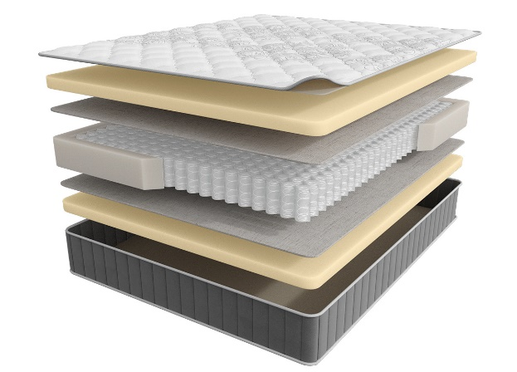
 |  | Матрас 200*090 Infinity Style |  | 90 | 45,124 | 44% | 25,269 | 14,960
 |  | Матрас 200*120 Infinity Style |  | 120 | 58,543 | 44% | 32,784 | 19,411
 |  | Матрас 200*140 Infinity Style |  | 140 | 66,260 | 44% | 37,106 | 21,973
 |  | Матрас 200*160 Infinity Style |  | 160 | 75,584 | 44% | 42,327 | 25,104
 |  | Матрас 200*180 Infinity Style |  | 180 | 82,908 | 44% | 46,428 | 27,489
 |  | Матрас 200*200 Infinity Style |  | 200 | 92,027 | 44% | 51,535 | 30,515
1. Допустимое отклонение в габаритах матраса (ШхГхВ) +/- 1,5 см
2. Гарантия по ТУ: 18 мес.
3. Декларация по ссылке | https://disk.yandex.ru/d/-Mj2XLVSSKAg0Q
4. Расширенная гарантия действует при покупке с чехлом
5. Матрасы доступны в нестандартных размерах. Более подробную информацию смотреть в инструкции по нестандартам.
почта для приёма заказов | хххх@ххх.ru
номер телефона службы сервиса | 8800

НАМАТРАСНИКИ
с 23.06 по 08.07.2025 г. включительно
НАМАТРАСНИКИ
Наматрасники с длиной свыше 200 см и/или шириной свыше 180 см поставляются в нескрученном виде
Более подробная информация | https://disk.yandex.ru/d/QPnGF0h9m3baQQ
Topper Base Mini | Состав | Наименование МЦ | Размер |  | Розничная цена до скидки | Скидка роз. | Розничная цена | Оптовая цена
 | Чехол: трикотаж, стеганый на синтепоне Наполнитель: пена Orto Foam 4 резинки по углам для крепления к спальному месту h ≈ 2,5 см гарантия: 36 месяцев | Наматрасник 200*080 Topper Base Mini | Длина 200 | 80 | 7,387 | 20% | 5,910 | 4,062
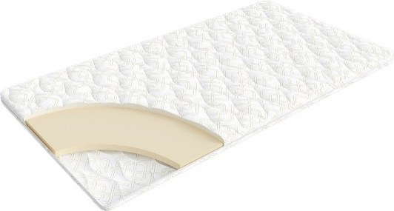
 |  | Наматрасник 200*090 Topper Base Mini |  | 90 | 8,173 | 20% | 6,538 | 4,495
 |  | Наматрасник 200*120 Topper Base Mini |  | 120 | 10,543 | 20% | 8,434 | 5,798
 |  | Наматрасник 200*140 Topper Base Mini |  | 140 | 12,100 | 20% | 9,680 | 6,655
 |  | Наматрасник 200*160 Topper Base Mini |  | 160 | 13,768 | 20% | 11,014 | 7,572
 |  | Наматрасник 200*180 Topper Base Mini |  | 180 | 15,257 | 20% | 12,206 | 8,391
 |  | Наматрасник 200*200 Topper Base Mini |  | 200 | 16,276 | 20% | 13,021 | 8,952
Topper Massage Mini | Состав | Наименование МЦ | Размер |  | Розничная цена до скидки | Скидка роз. | Розничная цена | Оптовая цена
 | Чехол: трикотаж, стеганый на синтепоне Наполнитель: пена Orto Foam с массажным эффектом 4 резинки по углам для крепления к спальному месту h ≈ 3 см гарантия: 36 месяцев | Наматрасник 200*080 Topper Massage Mini | Длина 200 | 80 | 8,131 | 20% | 6,505 | 4,352
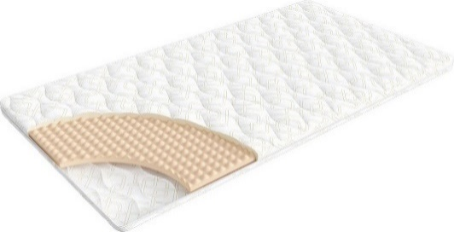
 |  | Наматрасник 200*090 Topper Massage Mini |  | 90 | 9,013 | 20% | 7,210 | 4,823
 |  | Наматрасник 200*120 Topper Massage Mini |  | 120 | 11,659 | 20% | 9,327 | 6,239
 |  | Наматрасник 200*140 Topper Massage Mini |  | 140 | 13,410 | 20% | 10,728 | 7,176
 |  | Наматрасник 200*160 Topper Massage Mini |  | 160 | 15,146 | 20% | 12,117 | 8,105
 |  | Наматрасник 200*180 Topper Massage Mini |  | 180 | 16,924 | 20% | 13,539 | 9,057
 |  | Наматрасник 200*200 Topper Massage Mini |  | 200 | 18,150 | 20% | 14,520 | 9,712
Topper Cocos Mini | Состав | Наименование МЦ | Размер |  | Розничная цена до скидки | Скидка роз. | Розничная цена | Оптовая цена
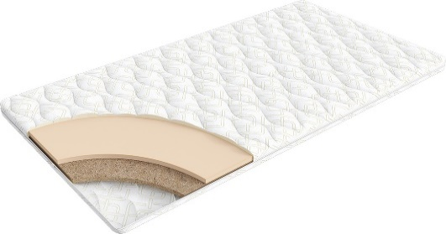
 | Чехол: Трикотаж, стеганый на синтепоне Наполнитель: пена Orto Foam, слой кокосового волокна 4 резинки по углам для крепления к спальному месту h ≈ 3 см гарантия: 36 месяцев | Наматрасник 200*080 Topper Cocos Mini | Длина 200 | 80 | 8,779 | 20% | 7,023 | 5,112
 |  | Наматрасник 200*090 Topper Cocos Mini |  | 90 | 9,744 | 20% | 7,795 | 5,674
 |  | Наматрасник 200*120 Topper Cocos Mini |  | 120 | 13,437 | 20% | 10,750 | 7,825
 |  | Наматрасник 200*140 Topper Cocos Mini |  | 140 | 15,394 | 20% | 12,315 | 8,964
 |  | Наматрасник 200*160 Topper Cocos Mini |  | 160 | 17,075 | 20% | 13,660 | 9,944
 |  | Наматрасник 200*180 Topper Cocos Mini |  | 180 | 18,674 | 20% | 14,939 | 10,874
 |  | Наматрасник 200*200 Topper Cocos Mini |  | 200 | 20,052 | 20% | 16,042 | 11,677
Topper Latex Mini | Состав | Наименование МЦ | Размер |  | Розничная цена до скидки | Скидка роз. | Розничная цена | Оптовая цена
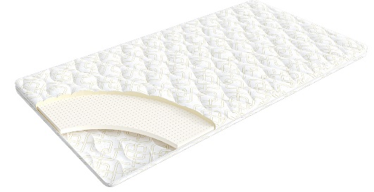
 | Чехол: Трикотаж, стеганый на синтепоне Наполнитель: пена Orto Foam, латекс 4 резинки по углам для крепления к спальному месту h ≈ 3,5 см гарантия: 36 месяцев | Наматрасник 200*080 Topper Latex Mini | Длина 200 | 80 | 10,529 | 20% | 8,423 | 6,516
 |  | Наматрасник 200*090 Topper Latex Mini |  | 90 | 11,756 | 20% | 9,405 | 7,279
 |  | Наматрасник 200*120 Topper Latex Mini |  | 120 | 15,450 | 20% | 12,360 | 9,564
 |  | Наматрасник 200*140 Topper Latex Mini |  | 140 | 17,916 | 20% | 14,333 | 11,089
 |  | Наматрасник 200*160 Topper Latex Mini |  | 160 | 20,383 | 20% | 16,306 | 12,612
 |  | Наматрасник 200*180 Topper Latex Mini |  | 180 | 22,849 | 20% | 18,279 | 14,137
 |  | Наматрасник 200*200 Topper Latex Mini |  | 200 | 25,041 | 20% | 20,033 | 15,501
1. Допустимое отклонение в габаритах матраса (ШхГхВ) +/- 1 см
2. Гарантия по ТУ: 18 мес.
3. Декларация по ссылке | https://disk.yandex.ru/d/-Mj2XLVSSKAg0Q
почта для приёма заказов | хххх@ххх.ru
номер телефона службы сервиса | 8800

КРОВАТИ
с 23.06 по 08.07.2025 г. включительно

КРОВАТИ * Перед выбором ткани см лист ТРТ
Более подробная информация | https://disk.yandex.ru/d/08fb6ODDp4A50Q |  |  |  | 2 категория ткани тк. Iris, тк. Dumont |  |  |  | 3 категория ткани тк. Sky Velvet, Тк. Casanova
Название кровати | Фото | Пример МЦ | Размер |  | Розничная цена | Скидка | Розничная цена | Оптовая цена | Розничная цена | Скидка | Розничная цена | Оптовая цена
Белла (без основания с ламелями) необходимо заказать Основание База | 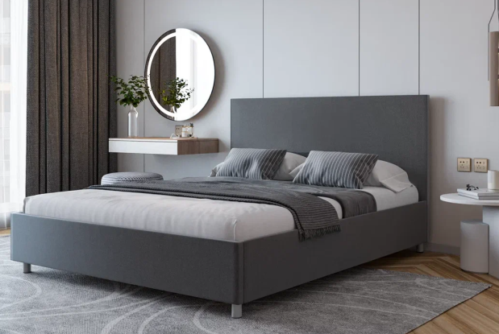 | Кровать 200*090 Белла Тк. Dumont 22 | Длина 200 | 90 | 35,307 | 61% | 13,946 | 10,297 | 39,938 | 59% | 16,295 | 11,908
 |  | Кровать 200*140 Белла Тк. Iris 902 |  | 140 | 37,136 | 61% | 14,669 | 10,733 | 41,767 | 59% | 17,041 | 12,353
 |  | Кровать 200*160 Белла Тк. Sky Velvet 03 |  | 160 | 38,665 | 61% | 15,273 | 11,174 | 43,296 | 59% | 17,665 | 12,804
 |  | Кровать 200*180 Белла Тк. Casanova Grey |  | 180 | 39,997 | 61% | 15,799 | 11,535 | 44,627 | 59% | 18,208 | 13,174
Белла с ПМ (с бельевым ящиком) |  | Кровать с ПМ 200*090 Белла Тк. Dumont 22 | Длина 200 | 90 | 62,489 | 61% | 24,683 | 18,325 | 67,119 | 59% | 27,385 | 20,111
 |  | Кровать с ПМ 200*140 Белла Тк. Casanova Stone |  | 140 | 69,434 | 61% | 27,426 | 20,362 | 74,065 | 59% | 30,219 | 22,192
 |  | Кровать с ПМ 200*140 Белла Тк. Sky Velvet 16 |  | 160 | 71,750 | 61% | 28,341 | 21,041 | 76,380 | 59% | 31,163 | 22,885
 |  | Кровать с ПМ 200*180 Белла Тк. Iris 902 |  | 180 | 74,065 | 61% | 29,256 | 21,720 | 78,695 | 59% | 32,108 | 23,579
Эстер (без основания с ламелями) | 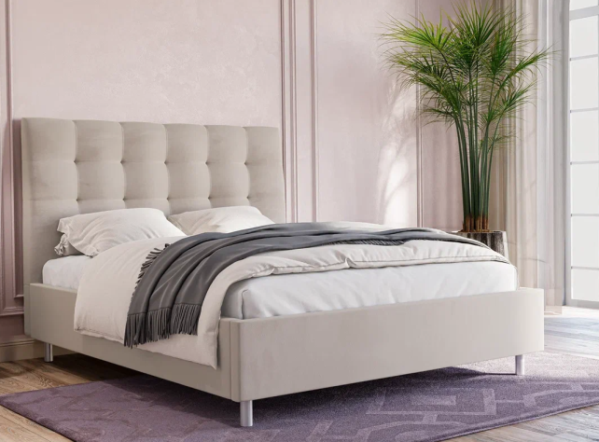 | Кровать 200*090 Эстер Тк. Sky Velvet 18 | Длина 200 | 90 |  |  |  |  | 39,330 | 50% | 19,822 | 14,312
 |  | Кровать 200*140 Эстер Тк. Casanova Milk |  | 140 |  |  |  |  | 43,425 | 50% | 21,886 | 15,797
 |  | Кровать 200*160 Эстер Тк. Casanova Ice |  | 160 |  |  |  |  | 44,595 | 50% | 22,476 | 16,224
 |  | Кровать 200*180 Эстер Тк. Sky Velvet 21 |  | 180 |  |  |  |  | 45,915 | 50% | 23,141 | 16,703
Эстер с ПМ (с бельевым ящиком) |  | Кровать с ПМ 200*090 Эстер Тк. Casanova rose | Длина 200 | 90 |  |  |  |  | 61,920 | 50% | 31,208 | 22,530
 |  | Кровать с ПМ 200*140 Эстер Тк. Casanova Stone |  | 140 |  |  |  |  | 73,035 | 50% | 36,810 | 26,570
 |  | Кровать с ПМ 200*160 Эстер Тк. Sky Velvet 18 |  | 160 |  |  |  |  | 74,940 | 50% | 37,770 | 27,267
 |  | Кровать с ПМ 200*180 Эстер Тк. Sky Velvet 21 |  | 180 |  |  |  |  | 78,030 | 50% | 39,327 | 28,391
Кейли (без основания с ламелями) необходимо заказать Основание База | 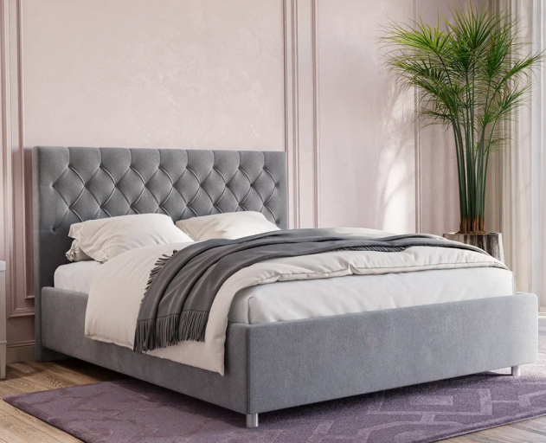 | Кровать 200*090 Кейли Тк. Dumont 22 | Длина 200 | 90 | 34,571 | 41% | 20,362 | 14,563 | 37,945 | 42% | 22,046 | 15,984
 |  | Кровать 200*140 Кейли Тк. Iris 507 |  | 140 | 37,472 | 41% | 22,071 | 15,786 | 41,436 | 42% | 24,074 | 17,453
 |  | Кровать 200*160 Кейли Тк. Sky Velvet 03 |  | 160 | 38,378 | 41% | 22,605 | 16,167 | 42,525 | 42% | 24,707 | 17,912
 |  | Кровать 200*180 Кейли Тк. Casanova Grass |  | 180 | 39,126 | 41% | 23,045 | 16,481 | 43,444 | 42% | 25,241 | 18,299
Кейли с ПМ (с бельевым ящиком) |  | Кровать с ПМ 200*090 Кейли Тк. Casanova Rose | Длина 200 | 90 | 51,411 | 41% | 30,281 | 21,652 | 54,771 | 42% | 31,822 | 23,071
 |  | Кровать с ПМ 200*140 Кейли Тк. Sky Velvet 03 |  | 140 | 58,538 | 41% | 34,479 | 24,654 | 62,489 | 42% | 36,306 | 26,321
 |  | Кровать с ПМ 200*160 Кейли Тк. Sky Velvet 16 |  | 160 | 60,914 | 41% | 35,878 | 25,657 | 65,061 | 42% | 37,800 | 27,403
 |  | Кровать с ПМ 200*180 Кейли Тк. Dumont 02 |  | 180 | 62,239 | 41% | 36,659 | 26,214 | 66,557 | 42% | 38,670 | 28,033
Основание с ламелями | 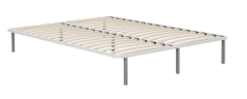 | Основание с ламелями 200*090 | Длина 200 | 90 | 7,802 | 0% | 7,802 | 3,841
 |  | Основание с ламелями 200*140 |  | 140 | 9,293 | 0% | 9,293 | 4,404
 |  | Основание с ламелями 200*160 |  | 160 | 9,534 | 0% | 9,534 | 4,591
 |  | Основание с ламелями 200*180 |  | 180 | 11,519 | 0% | 11,519 | 5,615
Основание с ламелями База |  | Основание с ламелями База 202*092 (200*090) | Длина 200 | 90 | 5,418 | 15% | 4,605 | 3,645
 |  | Основание с ламелями База 202*142 (200*140) |  | 140 | 8,505 | 15% | 7,229 | 5,890
 |  | Основание с ламелями База 202*162 (200*160) |  | 160 | 9,051 | 15% | 7,693 | 6,225
 |  | Основание с ламелями База 202*182 (200*180) |  | 180 | 9,608 | 15% | 8,166 | 6,670
Декларации по ссылке: | https://disk.yandex.ru/d/53uDFibL4gTmRw

почта для приёма заказов |  |  |  |  |  |  | хххх@ххх.ru
номер телефона службы сервиса |  |  |  |  |  |  | 8800

Основание Askona
с 23.06 по 08.07.2025 г. включительно
ОСНОВАНИЕ ASKONA
2 категория ткани Iris, Dumont
Название | Фото | Наименование МЦ | Размер |  | Розничная цена до скидки | Скидка роз. | Розничная цена | Оптовая цена
ОСНОВАНИЕ ASKONA |  | Основание Askona 200*070 h-20 Тк. Dumont 08 ножка h-100 | Длина 200 | 70 | 25,360 | 45% | 13,948 | 9,777
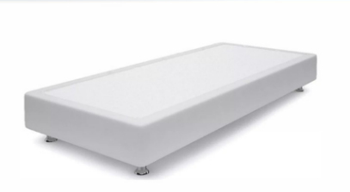
 |  | Основание Askona 200*080 h-20 Тк. Dumont 10 ножка h-120 |  | 80 | 26,860 | 45% | 14,773 | 10,101
 |  | Основание Askona 200*090 h-20 Тк. Iris 507 ножка h-120 |  | 90 | 29,750 | 45% | 16,363 | 10,270
 |  | Основание Askona 200*100 h-20 Тк. Iris 507 ножка h-60 |  | 100 | 31,140 | 45% | 17,127 | 10,350
 |  | Основание Askona 200*120 h-20 Тк. Iris 511 ножка h-120 |  | 120 | 34,140 | 45% | 18,777 | 11,417
3 категория ткани тк. Sky Velvet, Тк. Casanova
Название | Фото | Наименование МЦ | Размер |  | Розничная цена до скидки | Скидка роз. | Розничная цена | Оптовая цена
ОСНОВАНИЕ ASKONA |  | Основание Askona 200*070 h-20 Тк. Sky Velvet 40 ножка h-100 | Длина 200 | 70 | 26,860 | 45% | 14,773 | 11,539
 |  | Основание Askona 200*080 h-20 Тк. Casanova Beige ножка h-120 |  | 80 | 29,750 | 45% | 16,363 | 11,662
 |  | Основание Askona 200*090 h-20 Тк. Sky Velvet 40 ножка h-120 |  | 90 | 31,140 | 45% | 17,127 | 11,837
 |  | Основание Askona 200*100 h-20 Тк. Sky Velvet 02 ножка h-60 |  | 100 | 34,140 | 45% | 18,777 | 11,914
 |  | Основание Askona 200*120 h-20 Тк. Sky Velvet 02 ножка h-60 |  | 120 | 35,640 | 45% | 19,602 | 13,141

почта для приёма заказов |  |  |  |  |  |  | хххх@ххх.ru
номер телефона службы сервиса |  |  |  |  |  |  | 8800

Малые формы
с 23.06 по 08.07.2025 г. включительно

ТУМБОЧКИ * Перед выбором ткани см лист ТРТ
Классик 2
Более подробная информация | https://disk.yandex.ru/d/AuNRyoDeawizrA
Категория ткания | Фото | Пример МЦ | Розничная цена до скидки | Розничная скидка | Розничная цена | Оптовая цена
2 категория | 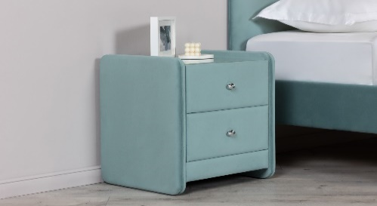 | Тумбочка Классик 2 со стеклом Тк. Dumont 02 ручка хром | 37,100 | 67% | 12,243 | 8,849
3 категория |  | Тумбочка Классик 2 со стеклом Тк. Sky Velvet 03 ручка золото | 38,425 | 67% | 12,680 | 9,726
Айрис
Ткань | Фото | Пример МЦ | Розничная цена до скидки | Розничная скидка | Розничная цена | Оптовая цена
Тк. Dumont |  | Тумба Айрис Тк. Dumont 02 | 7,125 | 20% | 5,700 | 4,268
Тк. Iris |  | Тумба Айрис Тк. Iris 507 | 7,429 | 20% | 5,943 | 4,457
Тк. Casanova |  | Тумба Айрис Тк. Casanova Beige | 8,063 | 20% | 6,450 | 4,834
Тк. Sky velvet |  | Тумба Айрис Тк. Sky Velvet 03 | 8,724 | 20% | 6,979 | 5,229
Декларации по ссылке: | https://disk.yandex.ru/d/53uDFibL4gTmRw
почта для приёма заказов
номер телефона службы сервиса

ПОДУШКИ
с 23.06 по 08.07.2025 г. включительно
ПОДУШКИ
Более подробная информация по ссылке: (продукт, декларации, актуальные остатки) | https://disk.yandex.ru/d/u80U_OolqGYjDA
Classic 2.0 | Состав | МЦ | Размер | Розничная цена до скидки | Скидка роз. | Розничная цена | Оптовая цена
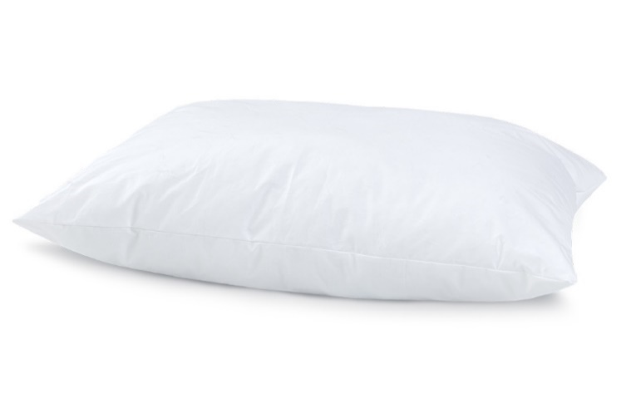 | Ткань чехла: тк. тик (100% хлопок) Наполнитель подушки: икусственный лебяжий пух | Подушка 070*050 Classic 2.0 | 50x70 | 2,095 | 50% | 1,048 | 683
 |  | Подушка 070*070 Classic 2.0 | 70x70 | 2,977 | 56% | 1,324 | 981
Sleep Memory (Слип Мемори) | Состав | МЦ | Размер | Розничная цена до скидки | Скидка роз. | Розничная цена | Оптовая цена
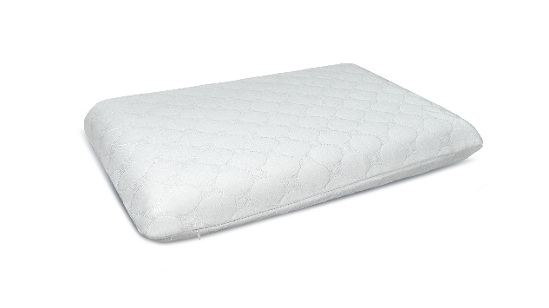 | Внешний чехол: трикотаж Coolpepe (охлаждающий эффект) 100% полиэстер Основа: пена с эффектом памяти (100% пенополиуретан) | Подушка Sleep Memory L | 58*39*14 | 4,667 | 70% | 1,400 | 1,069
 |  | Подушка Sleep Memory M | 58*39*11,5 | 4,333 | 70% | 1,300 | 956
Sense (Сенс) | Состав | МЦ | Размер | Розничная цена до скидки | Скидка роз. | Розничная цена | Оптовая цена
 | Внешний чехол: трикотаж Coolpepe (охлаждающий эффект) 100% полиэстер Основа: пена с эффектом памяти (100% пенополиуретан) | Подушка Sense | 59*39*9/11 | 4,500 | 70% | 1,350 | 1,013
Dune (Дюна) | Состав | МЦ | Размер | Розничная цена до скидки | Скидка роз. | Розничная цена | Оптовая цена
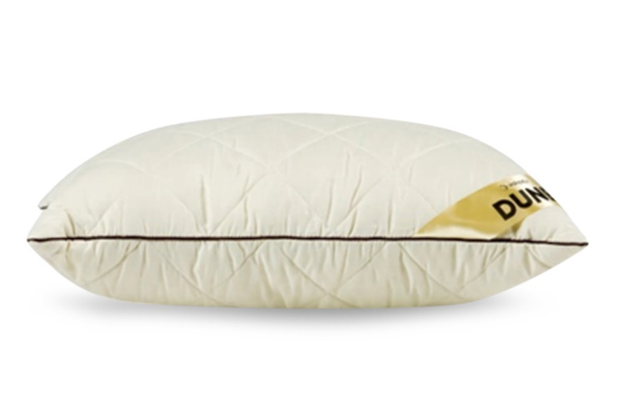 | Ткань чехла: тк. микрофибра (100% полиэстер) Наполнитель подушки: "верблюжий пух" (30% верблюжья шерсть, 70% силиконовые волокна) | Подушка Dune | 50*68 | 3,038 | 47% | 1,610 | 1,172
Adapt Spring | Состав | МЦ | Размер | Розничная цена до скидки | Скидка роз. | Розничная цена | Оптовая цена
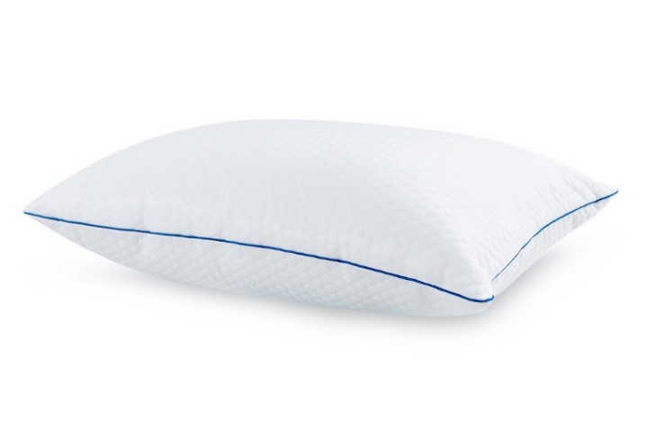 | Внешний чехол: тк. трикотаж PILLOW вискоза Наполнитель: блок независимых мини-пружин + полиэфирное волокно (100% полиэфир) Внутренний чехол: тк. микрофибра (100 % полиэстер) | Подушка Adapt Spring | 70x50 | 4,410 | 50% | 2,205 | 1,536
Glory | Состав | МЦ | Размер | Розничная цена до скидки | Скидка роз. | Розничная цена | Оптовая цена
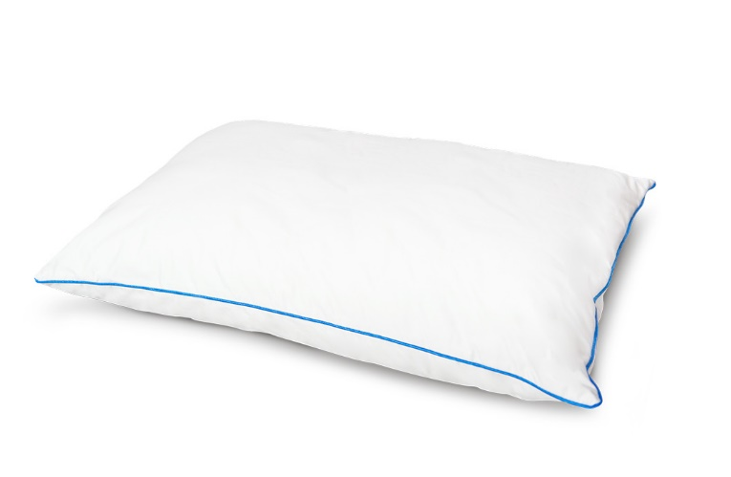 | Внешний чехол: Ткань Тик/Сатин (100% хлопок) Внутренний чехол: стеганая микрофибра на синтепоне (100 % полиэстер) Наполнитель: латексный + полиэфирный (100% полиэфир) | Подушка Glory | 70x50 | 6,946 | 50% | 3,473 | 2,357
Aerobamboo | Состав | МЦ | Размер | Розничная цена до скидки | Скидка роз. | Розничная цена | Оптовая цена
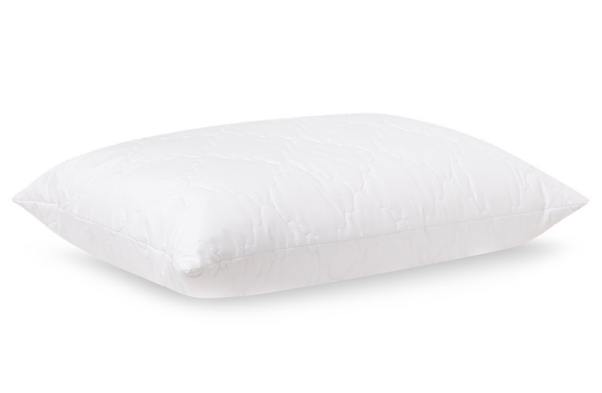 | Ткань чехла: микрофибра (100% полиэстер) Наполнитель: 90% полиэфирное волокно, 10% волокно бамбука | Подушка Aerobamboo | 50*70 | 1,820 | 40% | 1,092 | 807
Aerobamboo Plus | Состав | МЦ | Размер | Розничная цена до скидки | Скидка роз. | Розничная цена | Оптовая цена
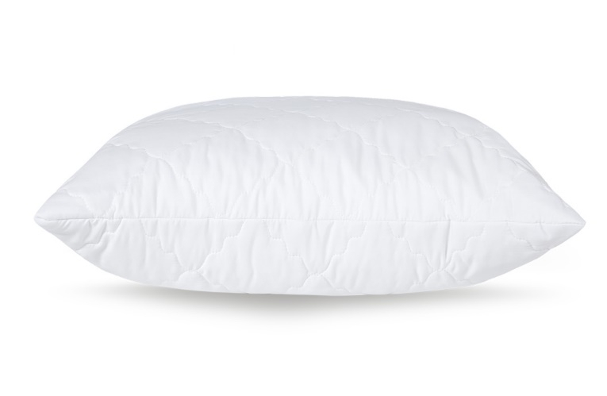 | Ткань чехла: микрофибра, стеганая на синтепоне (100% полиэстер) Наполнитель подушки: аэробамбук (10% волокно бамбука, 90% полиэфирное волокно) | Подушка Aerobamboo Plus | 68*68 | 2,764 | 30% | 1,935 | 1,229
Ecobamboo | Состав | МЦ | Размер | Розничная цена до скидки | Скидка роз. | Розничная цена | Оптовая цена
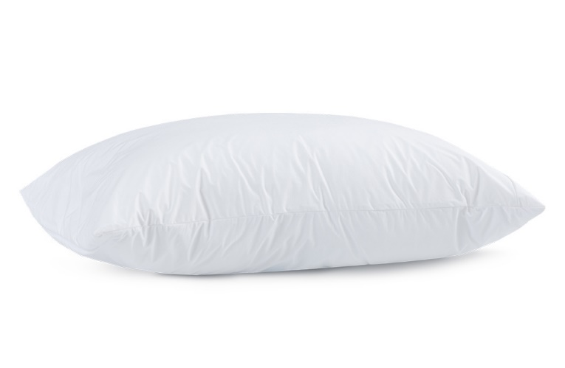 | Ткань чехла: тк. Tencel Наполнитель: аэробамбук (10% бамбук, 90% полиэфирное волокно) | Подушка Ecobamboo | 50х70 | 4,388 | 50% | 2,194 | 1,411
Tonus | Состав | МЦ | Размер | Розничная цена до скидки | Скидка роз. | Розничная цена | Оптовая цена
 | Внешний чехол: верхняя сторона: трикотаж (60% полиэстер, 40% полиамид) нижняя сторона: трикотаж (99% полиэстер, 1% эластан) Внутренний чехол: 100% полиэстер Основа: пена с памятью формы с охлаждающей пластиной (100% пенополиуретан) | Подушка Tonus | 59х38х11,5 | 8,174 | 30% | 5,722 | 3,660
Relax 2.0 | Состав | МЦ | Размер | Розничная цена до скидки | Скидка роз. | Розничная цена | Оптовая цена
 | Ткань чехла: микрофибра (100% полиэстер) Наполнитель: латексная крошка (70% латексная крошка, 30% полиэфирное волокно) | Подушка Relax 2.0 | 50х70 | 2,067 | 20% | 1,654 | 1,055
Ergo Cool | Состав | МЦ | Размер | Розничная цена до скидки | Скидка роз. | Розничная цена | Оптовая цена
 | Внешний чехол: тк. трикотаж Coolpepe (с охлаждающим эффектом) 100% полиэстер Наполнитель: пена с памятью формы Memorix (100% пенополиуретан) | Подушка Ergo Cool | 60x40х9/11 | 4,950 | 30% | 3,465 | 2,210
Coolness | Состав | МЦ | Размер | Розничная цена до скидки | Скидка роз. | Розничная цена | Оптовая цена
 | Съемный чехол: тк. трикотаж 100% полиэстер) Внутренний чехол: 100% полиэстер Основа: тактильная пена с красно-синим гелем (100% пенополиуретан) | Подушка Coolness S | 60x40х9 S | 5,198 | 30% | 3,639 | 2,315
 |  | Подушка Coolness M | 60x40х11,5 M | 5,198 | 30% | 3,639 | 2,363
 |  | Подушка Coolness L | 60x40х14 L | 5,198 | 30% | 3,639 | 2,363
Downy | Состав | МЦ | Размер | Розничная цена до скидки | Скидка роз. | Розничная цена | Оптовая цена
 | Ткань чехла: тк. тик (100% хлопок) Наполнитель: 40% пух, 60% перо | Подушка Downy | 50*70 | 7,034 | 50% | 3,517 | 2,048
Moxie | Состав | МЦ | Размер | Розничная цена до скидки | Скидка роз. | Розничная цена | Оптовая цена
 | Внешний чехол: 1 сторона: трикотаж 51.5% полиэтилен, 48.5% полиэстер (100 % ПЭТ); 2 сторона: трикотаж 99 % полиэстер, 1% спандекс Наполнитель: пена с эффектом памяти | Подушка Moxie | 43x65*13 | 6,878 | 20% | 5,502 | 3,473
Control | Состав | МЦ | Размер | Розничная цена до скидки | Скидка роз. | Розничная цена | Оптовая цена
 | Внешний чехол: тк. трикотаж (100% полиэстер) Бурлет: 3D сетка (100% полиэстер) Основа: вязкоэластичная пена с эффектом памяти (100% пенополиуретан) | Подушка Control | 60*40*14 | 5,924 | 30% | 4,147 | 2,339
Halal Denge | Состав | МЦ | Размер | Розничная цена до скидки | Скидка роз. | Розничная цена | Оптовая цена
 | Ткань чехла: тк. тик (100% хлопок) Наполнитель: аэробамбук (10% волокна бамбука, 90% полиэфирное волокно) | Подушка 050*070 Halal Denge | 50*70 | 2,680 | 46% | 1,445 | 1,040
Halal Sahih | Состав | МЦ | Размер | Розничная цена до скидки | Скидка роз. | Розничная цена | Оптовая цена
 | Ткань чехла: тк. Tencel Наполнитель: аэробамбук (10% волокна бамбука, 90% полиэфирное волокно) | Подушка 050*070 Halal Sahih | 50*70 | 6,329 | 66% | 2,182 | 1,563

почта для приёма заказов | хххх@ххх.ru
номер телефона службы сервиса | 8800

